Texto
Ouvidoria Geral do Município
Relatório de Julho de 2026
A Controladoria Geral do Município de São Paulo, por meio da Ouvidoria Geral do Município, em conformidade com o Decreto 58.426/2018, que institui a política de defesa do usuário dos serviços públicos, sistematiza e divulga, relatórios mensais, trimestrais e anuais. Esses relatórios consolidam dados e monitoram indicadores de satisfação, promovendo medidas para correção e prevenção de falhas na prestação dos serviços públicos.
No mês de julho de 2026 a Ouvidoria registrou 6.274 protocolos formalizados em atendimentos presenciais, por telefone na Central SP 156 (opção5), formulário eletrônico (Portal SP 156), e-mails e cartas.
Do total registrado constata-se em 03 de agosto de 2026, que 53,4% foram finalizados com a orientação e resposta aos cidadãos (ãs), 43,0% estão em andamento (aguardando complemento de informações do cidadão ou com processo autuado) e 3,6% estão no prazo de análise.
Principais Variações nos Assuntos e Subprefeituras
O presente relatório inclui a estatística das 10 maiores variações no quesito assunto e unidade.
A maior variação de aumento em julho/26 entre os dez assuntos mais demandados, foi "Qualidade de atendimento" com aumento 47,33%. Para efeito desse relatório entende-se como “Qualidade de atendimento”, a reclamação na qual ocorreu falta de acesso ao atendimento eletrônico, informação incompleta em tutorial, trato pessoal, demora na apreciação de processo, burocracia e procedimentos excessivos, entre outros fatores, ou seja, são situações que ferem os direitos do usuário do serviço público municipal.
A maior variação de redução em julho/26 entre os dez assuntos mais demandados, foi "Veículos abandonados" com diminuição de 18,29%. Para efeito deste relatório, entendem-se por "Veículos abandonados" as manifestações referentes à solicitação de remoção de veículos ou carcaças de veículos abandonados em vias, passeios, canteiros, jardins, áreas e demais logradouros públicos por período superior a cinco dias.
Os gráficos abaixo demonstram as 10 Subprefeituras mais solicitadas de maio de 2026 e os 10 assuntos mais demandados entre essas Subprefeituras.
Denúncias
A Ouvidoria Geral recebe as denúncias classificadas em seis naturezas: a) conduta inadequada de servidor público, b) desconformidade legal, c) contratação e/ou gestão de serviço público, d) assédio moral, e) assédio sexual e f) zelo com verbas, materiais e bens públicos. O (a) cidadão (ã) muitas vezes registra sua manifestação utilizando a expressão “denúncia” quando, na verdade, trata-se de um descumprimento daprestação do serviço. Assim, foram registradas, em junho/26, via canais de atendimento da Ouvidoria do Município de São Paulo 450 manifestações, sendo encaminhadas 157 como denúncia, as quais podem ser apuradas pela Corregedoria da Controladoria Geral do Município.
Pedidos de informação e-Sic
No mês de julho/26 entraram 1099 pedidos de acesso à informação. Em comparação com o mês anterior houve um aumento de 24,46% considerando que em junho de 2026 foram registrados 883 pedidos de informação.

6.

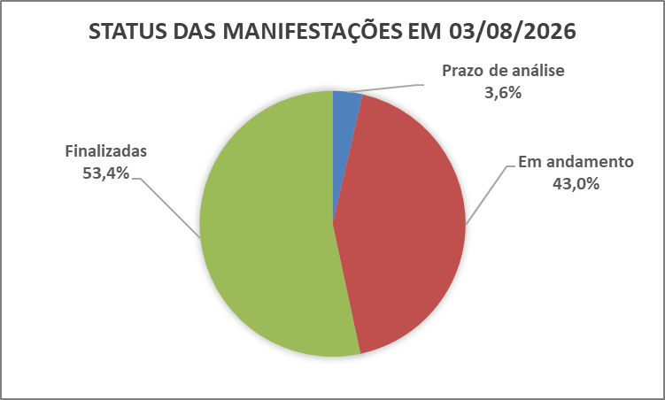

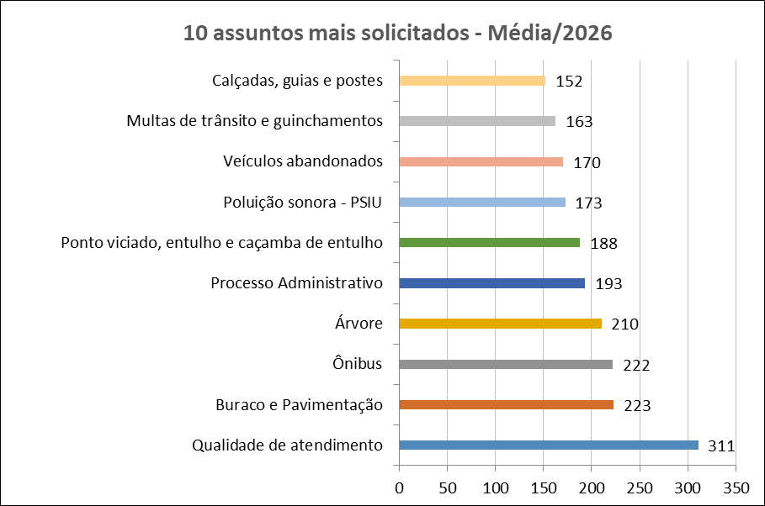
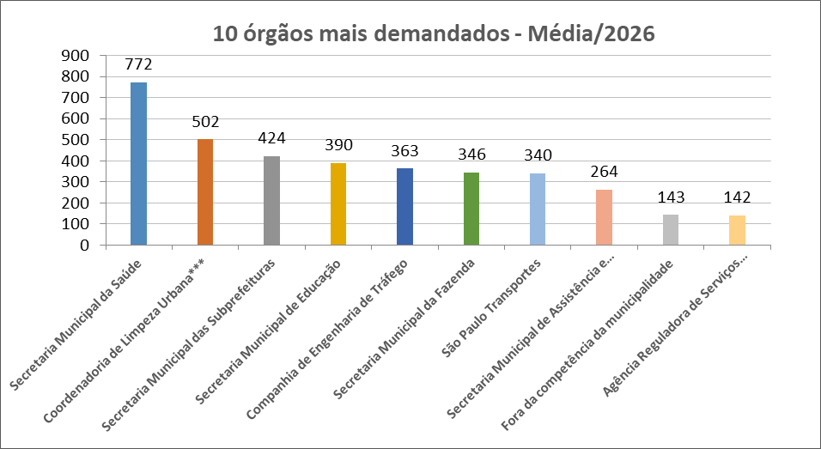

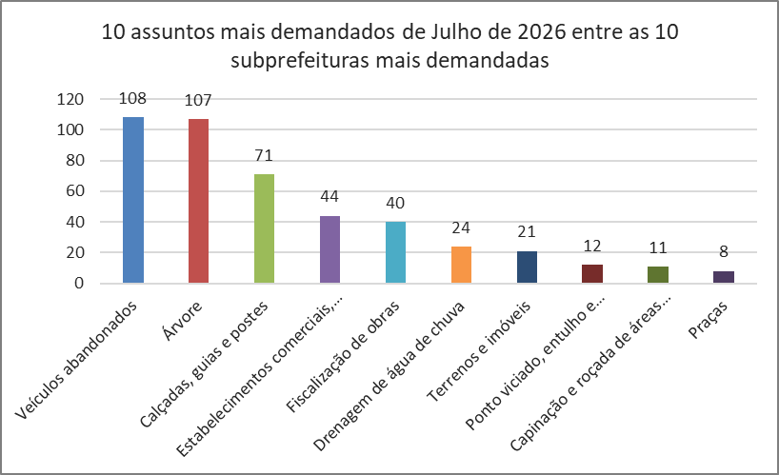
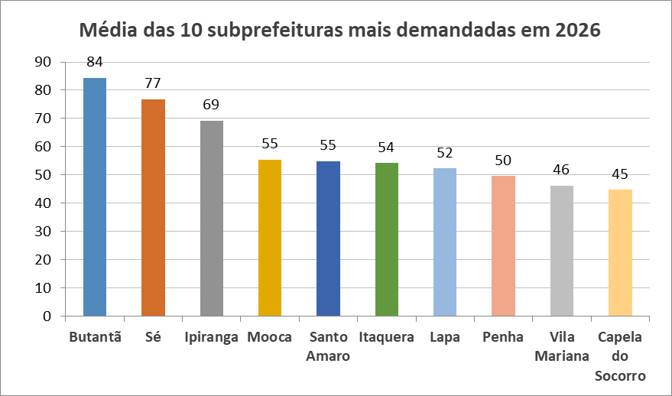

Dados Estatísticos
Este relatório foi elaborado com base nas informações extraídas do Sistema SIGRC (Sistema Integrado de Gestão de Relacionamento com o Cidadão), sob a gestão da Secretaria Municipal de Inovação e Tecnologia (SMIT). Os dados incluem manifestações categorizadas como reclamação, solicitação, elogio, sugestão e denúncias, além de pedidos de informações provenientes do e-SIC (Sistema Eletrônico do Serviço de Informações ao Cidadão), extraídos de um banco de dados disponibilizado pela empresa responsável pelo sistema, a PRODAM.
A equipe da Divisão de Relatórios e Estatística coleta, consolida e trata os dados, com foco nos serviços prestados pela Administração Municipal. A manifestação categorizada como denúncia foi incluída no total de registros (nas abas 'protocolos' e 'canais atendimento' dos arquivos nas extensões XLS e ODS); contudo, o processamento é realizado por órgãos de apuração, como as Corregedorias ou a PGM/PROCED, razão pela qual as demais estatísticas contemplam apenas os serviços oferecidos pela municipalidade.
Desde o dia 25 de outubro de 2024, foi disponibilizado no portal SP156 o formulário "Informações, Reclamações, Denúncias, Elogios e Sugestões sobre a obra de implantação do BRT Aricanduva e do novo Centro de Operações da SPTrans (COP)", disponível para consulta através do link: https://sp156.prefeitura.sp.gov.br/portal/servicos/informacao?servico=4711. Esse formulário foi classificado como uma nova categoria de manifestação, chamada "manifestações sobre o BRT Aricanduva", a partir do relatório de outubro de 2024, visando organizar e acompanhar as demandas relacionadas a essa obra.

Protocolos
Protocolos - Linha do Tempo 2026
Jan-26 | 5,809
Feb-26 | 5,557
Mar-26 | 6,550
Apr-26 | 5,538
May-26 | 5,513
Jun-26 | 5,247
Jul-26 | 6,274
Tipo de manifestação Julho/2026
*
*Escala Logaritimica
% de manifestação -Total - 2026
Controladoria Geral do Município - Ouvidoria Geral
SIGRC - Sistema Integrado de Gerenciamento e Relacionamento com o Cidadão
Dec-25 | 4,735 | -7.5736872926
Meses | Protocolos | Variação*
Jan-26 | 5,809 | 22.68
Feb-26 | 5,557 | -4.34
Mar-26 | 6,550 | 17.87
Apr-26 | 5,538 | -15.45
May-26 | 5,513 | -0.45
Jun-26 | 5,247 | -4.82
Jul-26 | 6,274 | 19.57

Total | 40,488
Média | 5,784 |  | Tipo de manifestação | Dec-26 | Nov-26 | Oct-26 | Sep-26 | Aug-26 | Jul-26 | Jun-26 | May-26 | Apr-26 | Mar-26 | Feb-26 | Jan-26 | Total | %Total | Média
 |  |  | Denúncia |  |  |  |  |  | 450 | 440 | 508 | 398 | 426 | 351 | 402 | 2975 | 7.3 | 425 | Denúncia
 |  |  | Elogio |  |  |  |  |  | 82 | 49 | 64 | 69 | 78 | 74 | 62 | 478 | 1.2 | 68 | Elogio
 |  |  | Manifestações sobre o BRT Aricanduva** |  |  |  |  |  | 0 | 1 | 0 | 0 | 0 | 0 | 0 | 1 | 0.0 | 0 | BRT Aricanduva
 |  |  | Reclamação |  |  |  |  |  | 5402 | 4477 | 4669 | 4633 | 5579 | 4750 | 4968 | 34478 | 85.2 | 4925 | Reclamação
 |  |  | Solicitação |  |  |  |  |  | 296 | 231 | 225 | 397 | 402 | 321 | 321 | 2193 | 5.4 | 313 | Solicitação
 |  |  | Sugestão |  |  |  |  |  | 44 | 49 | 47 | 41 | 65 | 61 | 56 | 363 | 0.9 | 52 | Sugestão
 |  |  | Total Geral | 0 | 0 | 0 | 0 | 0 | 6274 | 5247 | 5513 | 5538 | 6550 | 5557 | 5809 | 40488 | 100 | 5784

 |  |  | Detalhamento | Manifestações sobre o BRT Aricanduva**
 |  |  | Nota: Esta tabela apresenta a segmentação das manifestações recebidas através do formulário de "Manifestações sobre o BRT Aricanduva". Os números abaixo estão incluídos no total geral da tabela "Tipo de manifestação". A natureza das denúncias está detalhada na aba "Denúncia_Protocolos".
 |  |  | Tipo de manifestação | Dec-26 | Nov-26 | Oct-26 | Sep-26 | Aug-26 | Jul-26 | Jun-26 | May-26 | Apr-26 | Mar-26 | Feb-26 | Jan-26 | Total
 |  |  | Denúncia |  |  |  |  |  | 0 | 0 | 0 | 0 | 0 | 0 | 0 | 0
 |  |  | Elogio |  |  |  |  |  | 0 | 0 | 0 | 0 | 0 | 0 | 0 | 0
 |  |  | Reclamação |  |  |  |  |  | 0 | 1 | 0 | 0 | 0 | 0 | 0 | 1
 |  |  | Solicitação |  |  |  |  |  | 0 | 0 | 0 | 0 | 0 | 0 | 0 | 0
 |  |  | Sugestão |  |  |  |  |  | 0 | 0 | 0 | 0 | 0 | 0 | 0 | 0
 |  |  | Total Geral | 0 | 0 | 0 | 0 | 0 | 0 | 1 | 0 | 0 | 0 | 0 | 0 | 1

* Variação percentual em relação ao mês imediatamente anterior.

** A opção do serviço "Manifestações sobre o BRT Aricanduva", referente à obra de implantação do BRT Aricanduva e do novo Centro de Operações da SPTrans (COP), foi incluída o Portal SP156 em outubro de 2024.

Elogios_Sugestões
Controladoria Geral do Município - Ouvidoria Geral
SIGRC - Sistema Integrado de Gerenciamento e Relacionamento com o Cidadão

Total de elogios - Mensal 2026
 | Elogio
Jan-26 | 62
Feb-26 | 74
Mar-26 | 78
Apr-26 | 69
May-26 | 64
Jun-26 | 49
Jul-26 | 82
Aug-26
Sep-26
Oct-26
Nov-26
Dec-26
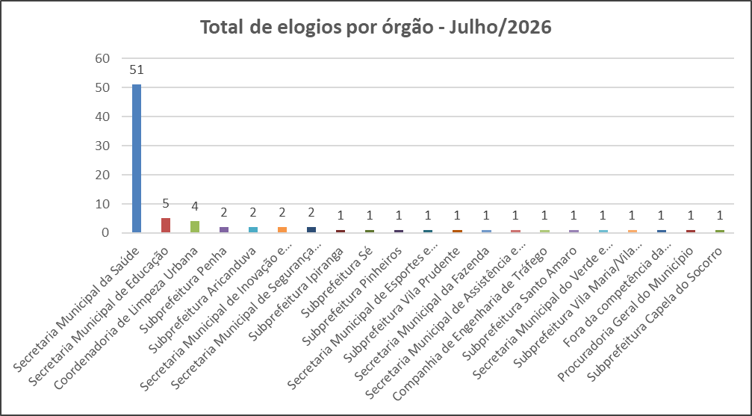

 | Tipo de manifestação | Jan-26 | Feb-26 | Mar-26 | Apr-26 | May-26 | Jun-26 | Jul-26 | Aug-26 | Sep-26 | Oct-26 | Nov-26 | Dec-26
 | Elogio | 62 | 74 | 78 | 69 | 64 | 49 | 82
 | Sugestão | 56 | 61 | 65 | 41 | 47 | 49 | 44

Total de sugestões - Mensal 2026
 | Sugestão
Jan-26 | 56
Feb-26 | 61
Mar-26 | 65
Apr-26 | 41
May-26 | 47
Jun-26 | 49
Jul-26 | 44
Aug-26
Sep-26
Oct-26
Nov-26
Dec-26
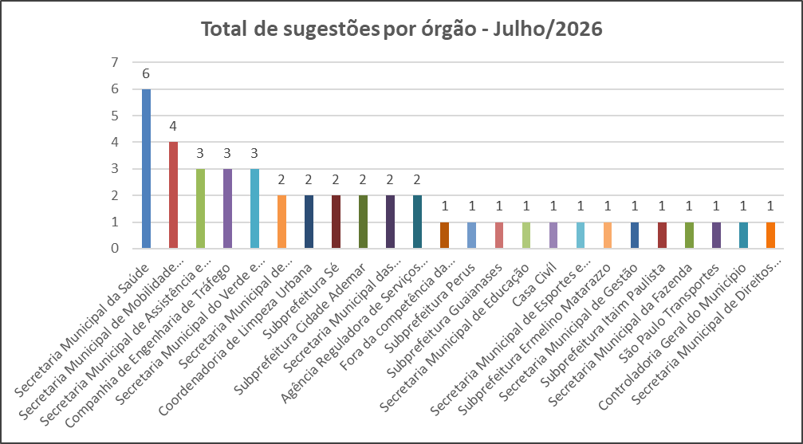

Melhores elogios e melhor sugestão de Julho de 2026

SECRETARIA MUNICIPAL DE SAÚDE
Elogio do munícipe:
ANJOS DE JALECO - Uma Homenagem a Quem Cuida de Vidas Há pessoas que passam por nossa vida e deixam marcas de gratidão para sempre. E há profissionais que, mesmo em meio à correria, ao cansaço e aos desafios diários, nunca deixam de oferecer aquilo que mais precisamos nos momentos difíceis: cuidado, atenção e esperança. Hoje, quero prestar uma homenagem à extraordinária equipe do HOSPITAL TIDE SETÚBAL. Desde os auxiliares, enfermeiros e médicos, encontrei muito mais do que profissionais competentes. Encontrei seres humanos dedicados, que atendem cada paciente com respeito, carinho e um sorriso no rosto, sem distinção, fazendo do acolhimento uma verdadeira missão de vida. Não citarei nomes, porque seria impossível mencionar todos sem correr o risco de cometer alguma injustiça. Cada um de vocês foi importante e contribuiu para transformar um momento de fragilidade em uma experiência de cuidado e humanidade. Vivemos em um tempo em que as críticas são frequentes, mas o reconhecimento também precisa ser feito. Vocês merecem ser lembrados e aplaudidos por tudo o que fazem, muitas vezes de forma silenciosa e abnegada, colocando o bem-estar do próximo acima de tudo. Meu coração transborda de gratidão, e a única forma que encontro para retribuir todo o carinho e dedicação que recebi é dizer: GRATIDÃO! GRATIDÃO! GRATIDÃO! Que Deus abençoe cada profissional do Hospital Tide Setúbal, fortaleça suas mãos, ilumine seus caminhos e recompense cada gesto de amor e dedicação ao próximo. Vocês fazem a diferença na vida de muitas pessoas e merecem todo o nosso respeito e reconhecimento.
Resposta do Órgão:
Escrevo para expressar minha sincera gratidão pelo seu gentil elogio sobre o atendimento médico e humanizado que recebeu. Fico muito satisfeito em saber que minhas ações puderam proporcionar uma experiência positiva e acolhedora durante o seu acompanhamento.
O reconhecimento do meu esforço em oferecer um cuidado empático e atencioso é extremamente gratificante. Busco sempre aliar a excelência técnica a uma relação de
confiança e respeito com cada paciente. Sua avaliação reforça meu compromisso em manter esses padrões de qualidade e humanidade em minha prática.
Agradeço mais uma vez por dedicar seu tempo para compartilhar suas impressões.
Atenciosamente,
Dr. Rodrigo Otavio Carbone
Cirurgião
Agradecemos o reconhecimento e a gentileza em compartilhar sua experiência positiva em relação ao atendimento prestado no Hospital Municipal Tide Setúbal.
Recebemos com grande satisfação o elogio direcionado à equipe multiprofissional, em especial aos profissionais de Enfermagem. Manifestações como esta representam importante reconhecimento do compromisso e da qualidade do trabalho desenvolvido por nossos profissionais, além de fortalecerem o empenho contínuo na prestação de uma assistência segura, ética, humanizada e centrada nas necessidades dos pacientes e seus familiares.
Informamos que o elogio será compartilhado com as equipes envolvidas para que todos tenham ciência do reconhecimento recebido, servindo como incentivo à manutenção da
excelência no cuidado prestado.
Agradecemos. mais uma vez. pela confiança depositada em nossa instituição e por dedicar seu tempo para registrar esta manifestação de apreço.
André Marques
Diretor da Divisão Técnica de Enfermagem
.

Secretaria Municipal de Segurança Urbana
Elogio do munícipe:
Boa tarde! Hoje quero expressar minha mais sincera gratidão à equipe da ROMO pelo atendimento, apoio e dedicação que tiveram comigo e com minha filha em um momento tão difícil. Meu agradecimento especial à CE Roberta – Distintivo 9818, ao 2ª Classe Fabrício – Distintivo 11108 e ao 2ª Classe Fidelis – Distintivo 11136, que agiram com rapidez, profissionalismo, humanidade e empatia, nos dando todo o suporte necessário para que minha filha chegasse ao hospital com segurança. Em momentos como esse, percebemos o quanto o trabalho de vocês faz a diferença na vida das pessoas. Que Deus abençoe e proteja cada um de vocês, dando força para continuarem exercendo essa missão tão importante. Meu muito obrigado por tudo. Serei eternamente grato pelo cuidado e pelo apoio que prestaram à minha família.
Resposta do Órgão:
Aguardando resposta do Órgão
.

Secretaria Municipal da Fazenda
Sugestão do munícipe:
Prezados(as) Gestores Municipais,
Apresento uma sugestão para tornar São Paulo mais sustentável, resiliente às mudanças climáticas e ambientalmente equilibrada, incentivando a participação direta dos cidadãos na melhoria do espaço urbano.
A Prefeitura já conta com iniciativas relevantes nessa direção, como o Projeto de Lei do IPTU Sustentável (PLM 572/2021), que prevê incentivos fiscais para imóveis com práticas ambientalmente responsáveis. O Plano Diretor Estratégico (artigo 195) estimula construções sustentáveis, e o Código de Obras exige, para novas edificações acima de 1.500 m², sistemas de aquecimento solar, captação de água da chuva e reservatórios de retardo de escoamento pluvial.
Proponho o aprimoramento desse programa com a criação do IPTU Verde estruturado em níveis de certificação (Bronze, Prata, Ouro e Diamante), que reconheça progressivamente o conjunto de práticas sustentáveis adotadas pelo imóvel.
Medidas contempladas:
1) Sistemas de aquecimento solar e painéis fotovoltaicos, reduzindo o consumo de energia e a pressão sobre o sistema elétrico nacional.
2) Pisos drenantes e pavimentos permeáveis, permitindo infiltração natural da água da chuva, diminuindo enchentes e a sobrecarga das redes de drenagem (convergente com o conceito chinês de cidade esponja)).
3) Captação e aproveitamento de águas pluviais, preservando mananciais e reduzindo o uso de água potável, mas sem conexão com as águas da Sabesp.
4) Telhados verdes, jardins de chuva e plantio de árvores, ampliando áreas verdes, melhorando a qualidade do ar e amenizando ilhas de calor.
5) Calçadas acessíveis, com pisos antiderrapantes e conformidade normativa, promovendo inclusão, segurança e mobilidade para idosos, pessoas com deficiência e pedestres.
Quanto maior o conjunto de práticas adotadas, maior o desconto concedido, seguindo modelo já adotado em outras cidades, com descontos escalonados de 4% a 12%. A comprovação aconteceria por meio não apenas de envio de fotos ou vídeos pelo portal da PMSP, mas com a fiscalização real comprovada. Essa estratificação estimulará os proprietários a buscarem melhorias sucessivas, sem contar com o aumento de serviços na cidade.
Embora a concessão de descontos possa ser vista como perda de arrecadação, o incentivo tende a ser amplamente compensado pela redução de despesas futuras com obras emergenciais de drenagem, contenção de enchentes, tratamento de doenças respiratórias e dermatológicas agravadas pela poluição e calor extremo, reparos em vias públicas danificadas por enxurradas e ampliação da capacidade de redes de esgoto e abastecimento de água.
O programa movimenta a economia local, aquecendo setores como energia solar, construção civil, arquitetura paisagística e engenharia ambiental, gerando empregos, renda e inovação.
Assim como uma única gota não forma um rio, mas milhares delas moldam paisagens e sustentam ecossistemas, a adoção isolada de uma calçada permeável ou telhado verde pode parecer modesta, mas replicada em milhares de imóveis transforma a infraestrutura urbana, desafoga o poder público e devolve à cidade sua capacidade de respirar e fluir.
Políticas públicas inteligentes alinham o interesse individual ao bem comum. O IPTU Verde é um convite à coautoria da cidade que queremos deixar para as próximas gerações.
Agradeço pela atenção e coloco esta sugestão à disposição para aperfeiçoamentos, estudos de viabilidade ou debates mais aprofundados.
Resposta do Órgão:
Especificamente quanto ao expediente em questão, informamos que esta Subsecretaria da Receita é uma unidade essencialmente técnica, cabendo somente aplicar as medidas dispostas em lei.
Dessa forma, como a implementação da solicitação necessita de lei, sugerimos o encaminhamento da proposta à Câmara de Vereadores.

Canais_atendimento
Controladoria Geral do Município - Ouvidoria Geral
SIGRC - Sistema Integrado de Gerenciamento e Relacionamento com o Cidadão

ATENDIMENTOS | Dec-26 | nov/26 | out/26 | Sep-26 | Aug-26 | Jul-26 | Jun-26 | May-26 | Apr-26 | Mar-26 | Feb-26 | Jan-26 | Total | Média | %Total | % Canais de entrada jul/26
Carta |  |  |  |  |  | 11 | 12 | 10 | 4 | 9 | 10 | 6 | 62 | 9 | 0.15 | 0.2
Central SP156 |  |  |  |  |  | 1513 | 1170 | 1137 | 1218 | 1465 | 1260 | 1124 | 8,887 | 1,270 | 21.95 | 24.1
Zap Denúncia |  |  |  |  |  | 498 | 419 | 514 | 591 | 783 | 610 | 538 | 3,953 | 565 | 9.76 | 7.9
E-mail |  |  |  |  |  | 1540 | 1137 | 1184 | 829 | 976 | 723 | 917 | 7,306 | 1,044 | 18.04 | 24.5
Encaminhamento de outros órgãos (Processo SEI, Memorando, Ofício, etc.) |  |  |  |  |  | 91 | 56 | 215 | 146 | 222 | 116 | 143 | 989 | 141 | 2.44 | 1.5
App SP156 |  |  |  |  |  | 60 | 53 | 72 | 106 | 108 | 81 | 92 | 572 | 82 | 1.41 | 1.0
Portal |  |  |  |  |  | 2430 | 2319 | 2303 | 2479 | 2759 | 2608 | 2802 | 17,700 | 2,529 | 43.72 | 38.7
Presencial |  |  |  |  |  | 131 | 81 | 78 | 165 | 228 | 149 | 187 | 1,019 | 146 | 2.52 | 2.1
TOTAL | 0 | 0 | 0 | 0 | 0 | 6,274 | 5,247 | 5,513 | 5,538 | 6,550 | 5,557 | 5,809 | 40,488 | 5,784 | 100.00 | 100.0
Canais de entrada - JULHO/2026
Linha do tempo - canais de entrada - 2026
 | Carta | Central SP156 | Zap Denúncia | E-mail | App SP156 | Portal | Presencial
dez/26
nov/26
out/26
set/26
ago/26
jul/26 | 11 | 1513 | 498 | 1540 | 60 | 2430 | 131
jun/26 | 12 | 1170 | 419 | 1137 | 53 | 2319 | 81
mai/26 | 10 | 1137 | 514 | 1184 | 72 | 2303 | 78
abr/26 | 4 | 1218 | 591 | 829 | 106 | 2479 | 165
mar/26 | 9 | 1465 | 783 | 976 | 108 | 2759 | 228
fev/26 | 10 | 1260 | 610 | 723 | 81 | 2608 | 149
jan/26 | 6 | 1124 | 538 | 917 | 92 | 2802 | 187
Canais de entrada % - JULHO/2026

Fora da competência
Ouvidoria Geral do Município
FORA DA COMPETÊNCIA DA MUNICIPALIDADE** Julho de 2026
As manifestações classificadas como “Fora da Competência da municipalidade” são aquelas que envolvem demandas direcionadas a instituições, que não estão sob a competência da Prefeitura de São Paulo. Essas demandas são respondidas com informações e orientações do procedimento que deve ser realizado pelo cidadão (ã).
A Ouvidoria recebe essas manifestações por meio de diversos canais, tais como memorandos, ofícios, e-mails, entre outros.

CANAL DE ENTRADA - JULHO/2026
FORA DA COMPETÊNCIA DA MUNICIPALIDADE - PERCENTUAIS JULHO/2026
FORA DA COMPETÊNCIA DA MUNICIPALIDADE - TOTAIS JULHO/2026
Fora da Competência 2026
Meses | Protocolos | Variação*
Jan-26 | 143 | -11.18
Feb-26 | 80 | -44.06
Mar-26 | 154 | 92.50
Apr-26 | 142 | -7.79
May-26 | 179 | 26.06
Jun-26 | 130 | -27.37
Jul-26 | 170 | 30.77
Aug-26 | 0 | -100.00
Sep-26 | 0 | #DIV/0!
Oct-26 | 0 | #DIV/0!
Nov-26 | 0 | #DIV/0!
Dec-26 | 0 | #DIV/0!
Total | 998

* Variação percentual em relação ao mês imediatamente anterior.

** Em fevereiro de 2026, a nomenclatura “Órgãos Externos” foi alterada para “Fora da Competência da Municipalidade”.

Competência Estadual | 21
Outros Municípios | 28
Outros Órgãos | 121
Total Geral | 170

Canal | Protocolos
App SP156 | 1
Carta | 0
Central SP156 | 2
E-mail | 113
Encaminhamento de outros órgãos (Processo SEI, Memorando, Ofício, etc.) - referenciar na descrição | 18
PORTAL | 16
Presencial | 9
Zap Denúncia | 11
Total Geral | 170

10+_Assuntos_2026
Controladoria Geral do Município - Ouvidoria Geral |  |  |  |  |  |  |  |  |  |  |  |  |  | 5824
SIGRC - Sistema Integrado de Gerenciamento e Relacionamento com o Cidadão

Assuntos - 10 mais solicitados de 2026 (Média)

ASSUNTO (Guia Portal 156)* | Dec-26 | Nov-26 | Oct-26 | Sep-26 | Aug-26 | Jul-26 | Jun-26 | May-26 | Apr-26 | Mar-26 | Feb-26 | Jan-26 | Total | Média | % em relação ao todo de JUL/26 (excetuando-se denúncias)
Qualidade de atendimento |  |  |  |  |  | 386 | 262 | 307 | 272 | 323 | 282 | 343 | 2175 | 311 | 6.63
Buraco e Pavimentação |  |  |  |  |  | 272 | 207 | 190 | 235 | 330 | 153 | 175 | 1562 | 223 | 4.67
Ônibus |  |  |  |  |  | 190 | 214 | 222 | 251 | 257 | 251 | 169 | 1554 | 222 | 3.26
Árvore |  |  |  |  |  | 217 | 172 | 181 | 200 | 203 | 234 | 264 | 1471 | 210 | 3.73
Processo Administrativo |  |  |  |  |  | 227 | 210 | 199 | 139 | 200 | 161 | 217 | 1353 | 193 | 3.90
Ponto viciado, entulho e caçamba de entulho |  |  |  |  |  | 213 | 155 | 140 | 172 | 224 | 212 | 198 | 1314 | 188 | 3.66
Poluição sonora - PSIU |  |  |  |  |  | 225 | 173 | 162 | 187 | 214 | 110 | 137 | 1208 | 173 | 3.86
Veículos abandonados |  |  |  |  |  | 201 | 246 | 156 | 166 | 146 | 101 | 177 | 1193 | 170 | 3.45
Multas de trânsito e guinchamentos |  |  |  |  |  | 179 | 184 | 149 | 160 | 160 | 142 | 165 | 1139 | 163 | 3.07
Calçadas, guias e postes |  |  |  |  |  | 148 | 139 | 175 | 144 | 167 | 145 | 147 | 1065 | 152 | 2.54
Total |  |  |  |  |  | 2258 | 1962 | 1881 | 1926 | 2224 | 1791 | 1992 | 14034 | 2005 | 38.77
% em relação ao todo de JUL/26 (excetuando-se denúncias)
Qualidade de atendimento | 6.63
Buraco e Pavimentação | 4.67
Ônibus | 3.26
Árvore | 3.73
Processo Administrativo | 3.90
Ponto viciado, entulho e caçamba de entulho | 3.66
Poluição sonora - PSIU | 3.86
Veículos abandonados | 3.45
Multas de trânsito e guinchamentos | 3.07
Calçadas, guias e postes | 2.54
Outros | 61.23
10 assuntos mais solicitados - Média/2026
Outros |  |  |  |  |  |  |  |  |  |  |  |  | %total | 61.23

* Em decorrência da troca de sistema ocorrida em Dez/2016, a metodologia atualmente aplicada para a classificação dos assuntos é a Guia de Serviços do Portal 156 (As Denúncias não estão sendo contabilizadas nessa aba da planilha, pois esses dados estão sendo exibidos em abas específicas).

10_ASSUNTOS+_Assuntos_JUL_26
Controladoria Geral do Município - Ouvidoria Geral
SIGRC - Sistema Integrado de Gerenciamento e Relacionamento com o Cidadão
 | Qualidade de atendimento | Buraco e Pavimentação | Processo Administrativo | Poluição sonora - PSIU | Árvore | Ponto viciado, entulho e caçamba de entulho | Veículos abandonados | Ônibus | Multas de trânsito e guinchamentos | Fora da competência da municipalidade | Total
 | 386 | 272 | 227 | 225 | 217 | 213 | 201 | 190 | 179 | 170
 |  |  |  |  |  |  |  |  |  | 170 | 5824
10 Assuntos mais solicitados do mês de Julho em
comparação com o total de entrada de Julho/26
10 Assuntos mais solicitados do mês de Julho/26
10 assuntos mais solicitados de Julho/26

ASSUNTO (Guia Portal 156)* | Jul-26
Qualidade de atendimento | 386
Buraco e Pavimentação | 272
Processo Administrativo | 227
Poluição sonora - PSIU | 225
Árvore | 217
Ponto viciado, entulho e caçamba de entulho | 213
Veículos abandonados | 201
Ônibus | 190
Multas de trânsito e guinchamentos | 179
Fora da competência da municipalidade | 170
Total | 2280

* Em decorrência da troca de sistema ocorrida em Dez/2016, a metodologia atualmente aplicada para a classificação dos assuntos é a Guia de Serviços do Portal 156 (As Denúncias não estão sendo contabilizadas nessa aba da planilha, pois esses dados estão sendo exibidos em abas específicas).
 | Qualidade de atendimento | Buraco e Pavimentação | Processo Administrativo | Poluição sonora - PSIU | Árvore | Ponto viciado, entulho e caçamba de entulho | Veículos abandonados | Ônibus | Multas de trânsito e guinchamentos | Fora da competência da municipalidade | Total
 | 386 | 272 | 227 | 225 | 217 | 213 | 201 | 190 | 179 | 170
 |  |  |  |  |  |  |  |  |  | 170 | 5824

10+_UNIDADES_2026
Controladoria Geral do Município - Ouvidoria Geral
SIGRC - Sistema Integrado de Gerenciamento e Relacionamento com o Cidadão

Unidades - 10 mais solicitadas de 2026 (Média) |  |  |  |  |  |  |  |  |  |  |  |  |  |  | 5819

Unidades PMSP* | Dec-26 | Nov-26 | Oct-26 | Sep-26 | Aug-26 | Jul-26 | Jun-26 | May-26 | Apr-26 | Mar-26 | Feb-26 | Jan-26 | Total | Média | % em relação ao todo JUL/26 (excetuando-se denúncias)
Secretaria Municipal da Saúde |  |  |  |  |  | 848 | 718 | 764 | 749 | 803 | 700 | 821 | 5403 | 772 | 14.57
Coordenadoria de Limpeza Urbana*** |  |  |  |  |  | 504 | 404 | 389 | 530 | 571 | 560 | 556 | 3514 | 502 | 8.66
Secretaria Municipal das Subprefeituras |  |  |  |  |  | 539 | 425 | 402 | 441 | 532 | 283 | 344 | 2966 | 424 | 9.26
Secretaria Municipal de Educação |  |  |  |  |  | 286 | 228 | 390 | 303 | 456 | 612 | 458 | 2733 | 390 | 4.91
Companhia de Engenharia de Tráfego |  |  |  |  |  | 414 | 393 | 349 | 333 | 405 | 305 | 343 | 2542 | 363 | 7.11
Secretaria Municipal da Fazenda |  |  |  |  |  | 472 | 300 | 309 | 293 | 351 | 355 | 343 | 2423 | 346 | 8.11
São Paulo Transportes |  |  |  |  |  | 359 | 324 | 327 | 369 | 395 | 339 | 265 | 2378 | 340 | 6.17
Secretaria Municipal de Assistência e Desenvolvimento Social |  |  |  |  |  | 316 | 227 | 292 | 256 | 276 | 222 | 258 | 1847 | 264 | 5.43
Fora da competência da municipalidade |  |  |  |  |  | 170 | 130 | 179 | 142 | 154 | 80 | 143 | 998 | 143 | 2.92
Agência Reguladora de Serviços Públicos do Município |  |  |  |  |  | 165 | 112 | 119 | 130 | 191 | 131 | 148 | 996 | 142 | 2.84
Total |  |  |  |  |  | 4073 | 3261 | 3520 | 3546 | 4134 | 3587 | 3679 | 25800 | 3686 | 69.99
Secretaria Municipal da Saúde | 14.57
Coordenadoria de Limpeza Urbana*** | 8.66
Secretaria Municipal das Subprefeituras | 9.26
Secretaria Municipal de Educação | 4.91
Companhia de Engenharia de Tráfego | 7.11
Secretaria Municipal da Fazenda | 8.11
São Paulo Transportes | 6.17
Secretaria Municipal de Assistência e Desenvolvimento Social | 5.43
Fora da competência da municipalidade | 2.92
Agência Reguladora de Serviços Públicos do Município | 2.84
Outros | 30.01
UNIDADES - % em relação ao todo de JUL/26 (excetuando-se denúncias)
Outros |  |  |  |  |  |  |  |  |  |  |  |  |  | %total | 30.01

* As Denúncias não estão sendo contabilizadas nessa aba da planilha, pois esses dados estão sendo exibidos em abas específicas.
**A partir de maio de 2026, as demandas anteriormente classificadas sob a responsabilidade da Secretaria Municipal de Limpeza Urbana passaram a ser atribuídas à Coordenadoria de Limpeza Urbana

10+_Unidades_JUL_26
Controladoria Geral do Município - Ouvidoria Geral
SIGRC - Sistema Integrado de Gerenciamento e Relacionamento com o Cidadão
 | Secretaria Municipal da Saúde | Secretaria Municipal das Subprefeituras | Coordenadoria de Limpeza Urbana*** | Secretaria Municipal da Fazenda | Companhia de Engenharia de Tráfego | São Paulo Transportes | Secretaria Municipal de Assistência e Desenvolvimento Social | Secretaria Municipal de Educação | Fora da competência da municipalidade | Agência Reguladora de Serviços Públicos do Município | Total
 | 848 | 539 | 504 | 472 | 414 | 359 | 316 | 286 | 170 | 165
 |  |  |  |  |  |  |  |  |  | 250 | 5,819
10 unidades mais demandadas do mês de Julho em
comparação com o total de entrada do mês de Julho/26
10 UNIDADES mais demandadas do mês de Julho/26
10 unidades mais demandadas de Julho/26

Unidades PMSP* | Jul-26
Secretaria Municipal da Saúde | 848
Secretaria Municipal das Subprefeituras | 539
Coordenadoria de Limpeza Urbana*** | 504
Secretaria Municipal da Fazenda | 472
Companhia de Engenharia de Tráfego | 414
São Paulo Transportes | 359
Secretaria Municipal de Assistência e Desenvolvimento Social | 316
Secretaria Municipal de Educação | 286
Fora da competência da municipalidade | 170
Agência Reguladora de Serviços Públicos do Município | 165
Total | 4073

* As Denúncias não estão sendo contabilizadas nessa aba da planilha, pois esses dados estão sendo exibidos em abas específicas.
**A partir de maio de 2026, as demandas anteriormente classificadas sob a responsabilidade da Secretaria Municipal de Limpeza Urbana passaram a ser atribuídas à Coordenadoria de Limpeza Urbana

 | Secretaria Municipal da Saúde | Secretaria Municipal das Subprefeituras | Coordenadoria de Limpeza Urbana*** | Secretaria Municipal da Fazenda | Companhia de Engenharia de Tráfego | São Paulo Transportes | Secretaria Municipal de Assistência e Desenvolvimento Social | Secretaria Municipal de Educação | Fora da competência da municipalidade | Agência Reguladora de Serviços Públicos do Município | Total
 | 848 | 539 | 504 | 472 | 414 | 359 | 316 | 286 | 170 | 165

 |  |  |  |  |  |  |  |  |  | 250 | 5,819

Subprefeituras_2026
Média e % de protocolos/subprefeitura em 2026
%
Quantidade
Controladoria Geral do Município - Ouvidoria Geral
SIGRC - Sistema Integrado de Gerenciamento e Relacionamento com o Cidadão

Subprefeituras PMSP* | Dec-26 | Nov-26 | Oct-26 | Sep-26 | Aug-26 | Jul-26 | Jun-26 | May-26 | Apr-26 | Mar-26 | Feb-26 | Jan-26 | Total | Média | % Total dentre as subprefeituras
Aricanduva |  |  |  |  |  | 31 | 30 | 22 | 13 | 42 | 22 | 24 | 184 | 26 | 2.4
Butantã |  |  |  |  |  | 94 | 118 | 44 | 102 | 85 | 65 | 82 | 590 | 84 | 7.6
Campo Limpo |  |  |  |  |  | 37 | 29 | 39 | 37 | 45 | 25 | 26 | 238 | 34 | 3.1
Capela do Socorro |  |  |  |  |  | 45 | 46 | 47 | 40 | 57 | 37 | 41 | 313 | 45 | 4.0
Casa Verde |  |  |  |  |  | 39 | 38 | 32 | 20 | 33 | 25 | 36 | 223 | 32 | 2.9
Cidade Ademar |  |  |  |  |  | 41 | 39 | 38 | 28 | 38 | 38 | 25 | 247 | 35 | 3.2
Cidade Tiradentes |  |  |  |  |  | 3 | 2 | 3 | 4 | 7 | 4 | 9 | 32 | 5 | 0.4
Ermelino Matarazzo |  |  |  |  |  | 6 | 11 | 9 | 16 | 25 | 14 | 9 | 90 | 13 | 1.2
Freguesia/Brasilândia |  |  |  |  |  | 21 | 18 | 18 | 20 | 25 | 23 | 19 | 144 | 21 | 1.9
Guaianases |  |  |  |  |  | 22 | 9 | 4 | 8 | 32 | 20 | 6 | 101 | 14 | 1.3
Ipiranga |  |  |  |  |  | 55 | 79 | 93 | 48 | 56 | 69 | 85 | 485 | 69 | 6.3
Itaim Paulista |  |  |  |  |  | 22 | 13 | 11 | 12 | 19 | 15 | 17 | 109 | 16 | 1.4
Itaquera |  |  |  |  |  | 43 | 73 | 49 | 64 | 51 | 40 | 59 | 379 | 54 | 4.9
Jabaquara |  |  |  |  |  | 30 | 16 | 11 | 29 | 42 | 16 | 9 | 153 | 22 | 2.0
Jaçanã/Tremembé |  |  |  |  |  | 24 | 22 | 23 | 45 | 39 | 33 | 35 | 221 | 32 | 2.9
Lapa |  |  |  |  |  | 40 | 34 | 44 | 55 | 80 | 61 | 52 | 366 | 52 | 4.7
M Boi Mirim |  |  |  |  |  | 20 | 14 | 25 | 36 | 30 | 29 | 24 | 178 | 25 | 2.3
Mooca |  |  |  |  |  | 55 | 59 | 57 | 54 | 58 | 43 | 61 | 387 | 55 | 5.0
Parelheiros |  |  |  |  |  | 11 | 15 | 15 | 27 | 44 | 27 | 6 | 145 | 21 | 1.9
Penha |  |  |  |  |  | 44 | 47 | 58 | 43 | 50 | 53 | 52 | 347 | 50 | 4.5
Perus |  |  |  |  |  | 9 | 9 | 6 | 3 | 9 | 7 | 4 | 47 | 7 | 0.6
Pinheiros |  |  |  |  |  | 40 | 31 | 48 | 49 | 47 | 49 | 42 | 306 | 44 | 4.0
Pirituba/Jaraguá |  |  |  |  |  | 47 | 31 | 36 | 48 | 45 | 43 | 54 | 304 | 43 | 3.9
Santana/Tucuruvi |  |  |  |  |  | 36 | 27 | 41 | 34 | 41 | 31 | 38 | 248 | 35 | 3.2
Santo Amaro |  |  |  |  |  | 63 | 53 | 60 | 59 | 61 | 45 | 43 | 384 | 55 | 5.0
São Mateus |  |  |  |  |  | 22 | 18 | 21 | 20 | 14 | 21 | 20 | 136 | 19 | 1.8
São Miguel Paulista |  |  |  |  |  | 14 | 25 | 14 | 9 | 14 | 13 | 15 | 104 | 15 | 1.3
Sapopemba |  |  |  |  |  | 8 | 12 | 9 | 12 | 12 | 4 | 20 | 77 | 11 | 1.0
Sé |  |  |  |  |  | 76 | 61 | 65 | 92 | 89 | 83 | 72 | 538 | 77 | 7.0
Vila Maria/Vila Guilherme |  |  |  |  |  | 30 | 19 | 24 | 19 | 33 | 22 | 31 | 178 | 25 | 2.3
Vila Mariana |  |  |  |  |  | 43 | 36 | 59 | 44 | 62 | 45 | 34 | 323 | 46 | 4.2
Vila Prudente |  |  |  |  |  | 35 | 23 | 19 | 23 | 15 | 17 | 28 | 160 | 23 | 2.1
Total |  |  |  |  |  | 1106 | 1057 | 1044 | 1113 | 1300 | 1039 | 1078 | 7737 | 1105 | 100.0

* As Denúncias não estão sendo contabilizadas nessa aba da planilha, pois esses dados estão sendo exibidos em abas específicas.

10+_SUB's_2026
Controladoria Geral do Município - Ouvidoria Geral |  |  |  |  |  |  |  |  |  |  |  |  |  |  | 1106
SIGRC - Sistema Integrado de Gerenciamento e Relacionamento com o Cidadão

Subprefeituras - 10 mais demandados de 2026 (Média)

Subprefeituras PMSP* | Dec-26 | Nov-26 | Oct-26 | Sep-26 | Aug-26 | Jul-26 | Jun-26 | May-26 | Apr-26 | Mar-26 | Feb-26 | Jan-26 | Total | Média | % em relação ao todo de JUL/26 (excetuando-se denúncias)
Butantã |  |  |  |  |  | 94 | 118 | 44 | 102 | 85 | 65 | 82 | 590 | 84 | 8.50
Sé |  |  |  |  |  | 76 | 61 | 65 | 92 | 89 | 83 | 72 | 538 | 77 | 6.87
Ipiranga |  |  |  |  |  | 55 | 79 | 93 | 48 | 56 | 69 | 85 | 485 | 69 | 4.97
Mooca |  |  |  |  |  | 55 | 59 | 57 | 54 | 58 | 43 | 61 | 387 | 55 | 4.97
Santo Amaro |  |  |  |  |  | 63 | 53 | 60 | 59 | 61 | 45 | 43 | 384 | 55 | 5.70
Itaquera |  |  |  |  |  | 43 | 73 | 49 | 64 | 51 | 40 | 59 | 379 | 54 | 3.89
Lapa |  |  |  |  |  | 40 | 34 | 44 | 55 | 80 | 61 | 52 | 366 | 52 | 3.62
Penha |  |  |  |  |  | 44 | 47 | 58 | 43 | 50 | 53 | 52 | 347 | 50 | 3.98
Vila Mariana |  |  |  |  |  | 43 | 36 | 59 | 44 | 62 | 45 | 34 | 323 | 46 | 3.89
Capela do Socorro |  |  |  |  |  | 45 | 46 | 47 | 40 | 57 | 37 | 41 | 313 | 45 | 4.07
Total |  |  |  |  |  | 558 | 606 | 576 | 601 | 649 | 541 | 581 | 4112 | 587 | 50.45
Subprefeituras - % em relação ao todo de Julho/26 (excetuando-se denúncias)
Butantã | 8.50
Sé | 6.87
Ipiranga | 4.97
Mooca | 4.97
Santo Amaro | 5.70
Itaquera | 3.89
Lapa | 3.62
Penha | 3.98
Vila Mariana | 3.89
Capela do Socorro | 4.07
Outros | 49.55
Média das 10 subprefeituras mais demandadas em 2026
Outros |  |  |  |  |  |  |  |  |  |  |  |  |  |  | 49.55

* As Denúncias não estão sendo contabilizadas nessa aba da planilha, pois esses dados estão sendo exibidos em abas específicas.

10+_Subprefeituras_JUL_26
Controladoria Geral do Município - Ouvidoria Geral
SIGRC - Sistema Integrado de Gerenciamento e Relacionamento com o Cidadão
10 Subprefeituras mais demandadas no mês de Julho de 2026
10 Subprefeituras mais demandadas de Julho/26

Subprefeituras PMSP* | Jul-26
Butantã | 94
Sé | 76
Santo Amaro | 63
Ipiranga | 55
Mooca | 55
Pirituba/Jaraguá | 47
Capela do Socorro | 45
Penha | 44
Itaquera | 43
Vila Mariana | 43
Total | 565
* As Denúncias não estão sendo contabilizadas nessa aba da planilha, pois esses dados estão sendo exibidos em abas específicas.

Denúncia_Protocolos_2026
Linha do tempo denúncias - 2026
 | Recebidas | Não Recebidas
Dec-26
Nov-26
Oct-26
Sep-26
Aug-26
Jul-26 | 157 | 293
Jun-26 | 133 | 307
May-26 | 138 | 369
Apr-26 | 104 | 293
Mar-26 | 88 | 328
Feb-26 | 93 | 247
Jan-26 | 109 | 290
Controladoria Geral do Município - Ouvidoria Geral
SIGRC - Sistema Integrado de Gerenciamento e Relacionamento com o Cidadão

Protocolos | Dec-26 | Nov-26 | Oct-26 | Sep-26 | Aug-26 | Jul-26 | Jun-26 | May-26 | Apr-26 | Mar-26 | Feb-26 | Jan-26 | Total | Média anual | % Total JUL/26 dentro do STATUS | % Total 2026
Denúncias
Recebidas |  |  |  |  |  | 157 | 133 | 138 | 104 | 88 | 93 | 109 | 822 | 117 | 34.89 | 11.87
Não Recebidas |  |  |  |  |  | 293 | 307 | 369 | 293 | 328 | 247 | 290 | 2127 | 304 | 65.11 | 30.72
Canceladas |  |  |  |  |  | 0 | 0 | 1 | 1 | 10 | 11 | 3 | 26 | 4 |  | 0.38
Linha do tempo protocolos - 2026
 | Total denúncias | Convertidas
Dec-26
Nov-26
Oct-26
Sep-26
Aug-26
Jul-26 | 450 | 501
Jun-26 | 440 | 401
May-26 | 508 | 531
Apr-26 | 398 | 637
Mar-26 | 426 | 714
Feb-26 | 351 | 606
Jan-26 | 402 | 559
Total de denúncias *(exceto canceladas) |  |  |  |  |  | 450 | 440 | 507 | 397 | 416 | 340 | 399 | 2949 | 421 | 100.00
Total denúncias |  |  |  |  |  | 450 | 440 | 508 | 398 | 426 | 351 | 402 | 2975 | 425 |  | 42.97

Convertidas
Convertidas |  |  |  |  |  | 501 | 401 | 531 | 637 | 714 | 606 | 559 | 3949 | 564 |  | 57.03

Total Geral |  |  |  |  |  | 951 | 841 | 1039 | 1035 | 1140 | 957 | 961 | 6924 | 989 |  | 100.00
 | % Total 2026
Recebidas | 11.87
Não Recebidas | 30.72
Canceladas | 0.38
Convertidas | 57.03
% Status - Protocolos aceitos como denúncias 2026
Denúncias (exceto canceladas) |  |  |  | Convertidas
Meses | Protocolos | Variação |  | Meses | Protocolos | Variação
Jan-26 | 399 | 25.08 |  | Jan-26 | 559 | 13.62
Feb-26 | 340 | -14.79 |  | Feb-26 | 606 | 8.41
Mar-26 | 416 | 22.35 |  | Mar-26 | 714 | 17.82
Apr-26 | 397 | -4.57 |  | Apr-26 | 637 | -10.78
May-26 | 507 | 27.71 |  | May-26 | 531 | -16.64
Jun-26 | 440 | -13.21 |  | Jun-26 | 401 | -24.48
Jul-26 | 450 | 2.27 |  | Jul-26 | 501 | 24.94
Aug-26 |  | -100.00 |  | Aug-26 |  | -100.00
Sep-26 |  | #DIV/0! |  | Sep-26 |  | #DIV/0!
Oct-26 |  | #DIV/0! |  | Oct-26 |  | #DIV/0!
Nov-26 |  | #DIV/0! |  | Nov-26 |  | #DIV/0!
Dec-26 |  | #DIV/0! |  | Dec-26 |  | #DIV/0!
Total | 2,949 |  |  | Total | 3,949
Média | 421 |  |  | Média | 564
Protocolos aceitos como denúncias 2026 - tipologia
Detalhamento de Denúncias |  |  |  |  |  |  |  |  | Detalhamento | Denúncias sobre o BRT Aricanduva***
 | Assédio moral | Assédio sexual ** | Denunciar conduta inadequada de Agente Público | Desvio de verbas, materiais e bens públicos | Ilegalidade na gestão pública municipal | Irregularidade da contratação e/ou gestão de serviço público | Total Geral |  |  |  | Assédio moral | Assédio sexual ** | Denunciar conduta inadequada de Agente Público | Desvio de verbas, materiais e bens públicos | Ilegalidade na gestão pública municipal | Irregularidade da contratação e/ou gestão de serviço público | Total Geral
Indeferidas |  |  |  |  |  |  |  |  | Indeferidas
Jan-26 | 31 | 9 | 113 | 13 | 82 | 42 | 290 |  | Jan-26
Feb-26 | 20 | 11 | 90 | 11 | 47 | 68 | 247 |  | Feb-26
Mar-26 | 39 | 13 | 117 | 16 | 59 | 84 | 328 |  | Mar-26 |  | 0 | 0 | 0 | 0 | 0 | 0 | 0
Apr-26 | 33 | 3 | 131 | 11 | 54 | 61 | 293 |  | Apr-26 |  | 0 | 0 | 0 | 0 | 0 | 0 | 0
May-26 | 32 | 10 | 158 | 10 | 60 | 99 | 369 |  | May-26 |  | 0 | 0 | 0 | 0 | 0 | 0 | 0
Jun-26 | 34 | 3 | 128 | 6 | 57 | 79 | 307 |  | Jun-26 |  | 0 | 0 | 0 | 0 | 0 | 0 | 0
Jul-26 | 25 | 2 | 132 | 10 | 46 | 78 | 293 |  | Jul-26 |  | 0 | 0 | 0 | 0 | 0 | 0 | 0
Aug-26 |  |  |  |  |  |  | 0 |  | Aug-26 |  |  |  |  |  |  |  | 0
Sep-26 |  |  |  |  |  |  | 0 |  | Sep-26 |  |  |  |  |  |  |  | 0
Oct-26 |  |  |  |  |  |  | 0 |  | Oct-26 |  |  |  |  |  |  |  | 0
Nov-26 |  |  |  |  |  |  | 0 |  | Nov-26 |  |  |  |  |  |  |  | 0
Dec-26 |  |  |  |  |  |  | 0 |  | Dec-26 |  |  |  |  |  |  |  | 0
Total indeferidas | 214 | 51 | 869 | 77 | 405 | 511 | 2127 |  | Total indeferidas |  | 0 | 0 | 0 | 0 | 0 | 0 | 0

Deferidas |  |  |  |  |  |  |  |  | Deferidas
Jan-26 | 6 | 15 | 44 | 1 | 15 | 28 | 109 |  | Jan-26
Feb-26 | 4 | 12 | 36 | 1 | 14 | 26 | 93 |  | Feb-26
Mar-26 | 5 | 14 | 30 | 2 | 12 | 25 | 88 |  | Mar-26 |  | 0 | 0 | 0 | 0 | 0 | 0 | 0
Apr-26 | 12 | 8 | 35 | 0 | 23 | 26 | 104 |  | Apr-26 |  | 0 | 0 | 0 | 0 | 0 | 0 | 0
May-26 | 2 | 5 | 49 | 1 | 29 | 52 | 138 |  | May-26 |  | 0 | 0 | 0 | 0 | 0 | 0 | 0
Jun-26 | 6 | 15 | 38 | 1 | 17 | 56 | 133 |  | Jun-26 |  | 0 | 0 | 0 | 0 | 0 | 0 | 0
Jul-26 | 8 | 11 | 42 | 2 | 29 | 65 | 157 |  | Jul-26 |  | 0 | 0 | 0 | 0 | 0 | 0 | 0
Aug-26 |  |  |  |  |  |  | 0 |  | Aug-26 |  |  |  |  |  |  |  | 0
Sep-26 |  |  |  |  |  |  | 0 |  | Sep-26 |  |  |  |  |  |  |  | 0
Oct-26 |  |  |  |  |  |  | 0 |  | Oct-26 |  |  |  |  |  |  |  | 0
Nov-26 |  |  |  |  |  |  | 0 |  | Nov-26 |  |  |  |  |  |  |  | 0
Dec-26 |  |  |  |  |  |  | 0 |  | Dec-26 |  |  |  |  |  |  |  | 0
Total deferidas | 43 | 80 | 274 | 8 | 139 | 278 | 822 |  | Total deferidas |  | 0 | 0 | 0 | 0 | 0 | 0 | 0

Total Geral | 257 | 131 | 1143 | 85 | 544 | 789 | 2949 |  | Total Geral |  | 0 | 0 | 0 | 0 | 0 | 0 | 0

**Os números de denúncia sobre assédio sexual refletem os registros diretos perante a OGM e os processos de apuração preliminar ou sindicância concluídos em PGM/PROCED no decorrer do ano de 2024. Esse procedimento foi adotado para o fortalecimento da política de prevenção e combate aos assédios por meio de subsídio de relatórios e, por consequência, políticas públicas de enfrentamento à temática.

*** Em março de 2026, foi incluida a tabela com informações sobre o tipo de denuncia relativo ao BRT Aricanduva

Denúncia_Unidades_Mensal_2026
Denúncias - Unidades PMSP - JULHO/2026
AHMSP Autarquia Hospitalar Municipal | 0
Casa Civil | 0
Companhia Metropolitana de Habitação | 0
Controladoria Geral do Município | 0
Coordenadoria de Limpeza Urbana** | 0
Empresa de Tecnologia da Informação e Comunicação do Município de São Paulo | 0
Fundação Paulistana de Educação, Tecnologia e Cultura | 0
Instituto de Previdência Municipal | 0
Procuradoria Geral do Município | 0
São Paulo Obras | 0
São Paulo Urbanismo | 0
Secretaria de Relações Institucionais | 0
Secretaria de Relações Internacionais | 0
Secretaria do Governo Municipal | 0
Secretaria Executiva de Comunicação | 0
Secretaria Executiva de Mudanças Climáticas | 0
Secretaria Executiva de Planejamento e Entregas Prioritárias | 0
Secretaria Municipal da Pessoa com Deficiência | 0
Secretaria Municipal de Infraestrutura Urbana e Obras | 0
Secretaria Municipal de Mobilidade Urbana e Transporte | 0
Secretaria Municipal de Planejamento e Eficiência | 0
Secretaria Municipal de Turismo | 0
Subprefeitura Aricanduva | 0
Subprefeitura Butantã | 0
Subprefeitura Capela do Socorro | 0
Subprefeitura Cidade Ademar | 0
Subprefeitura Cidade Tiradentes | 0
Subprefeitura Ermelino Matarazzo | 0
Subprefeitura Freguesia/Brasilândia | 0
Subprefeitura Guaianases | 0
Subprefeitura Ipiranga | 0
Subprefeitura Itaim Paulista | 0
Subprefeitura Jabaquara | 0
Subprefeitura Lapa | 0
Subprefeitura M'Boi Mirim | 0
Subprefeitura Mooca | 0
Subprefeitura Parelheiros | 0
Subprefeitura Perus | 0
Subprefeitura Pinheiros | 0
Subprefeitura Pirituba/Jaraguá | 0
Subprefeitura Santana/Tucuruvi | 0
Subprefeitura Santo Amaro | 0
Subprefeitura São Miguel Paulista | 0
Subprefeitura Sapopemba | 0
Subprefeitura Vila Maria/Vila Guilherme | 0
Subprefeitura Vila Mariana | 0
Subprefeitura Vila Prudente | 0
Empresa de Cinema e Audiovisual de São Paulo | 1
FTMSP Fundação Theatro Municipal de São Paulo | 1
Secretaria Municipal de Justiça | 1
...
Controladoria Geral do Município - Ouvidoria Geral
SIGRC - Sistema Integrado de Gerenciamento e Relacionamento com o Cidadão
Unidades PMSP - JULHO 2026 | Recebidas | Não Recebidas | TOTAL |  |  | Unidades PMSP - JULHO 2026 | Recebidas | Não Recebidas | TOTAL
Agência Reguladora de Serviços Públicos do Município | 2 | 7 | 9 | 5 | 4 | AHMSP Autarquia Hospitalar Municipal | 0 | 0 | 0
Agência São Paulo de Desenvolvimento | 2 | 0 | 2 | 2 | 0 | Casa Civil | 0 | 0 | 0
AHMSP Autarquia Hospitalar Municipal | 0 | 0 | 0 | 0 | 0 | Companhia Metropolitana de Habitação | 0 | 0 | 0
Casa Civil | 0 | 0 | 0 | 0 | 0 | Controladoria Geral do Município | 0 | 0 | 0
Companhia de Engenharia de Tráfego | 2 | 4 | 6 | 5 | 1 | Coordenadoria de Limpeza Urbana** | 0 | 0 | 0
Companhia Metropolitana de Habitação | 0 | 0 | 0 | 2 | -2 | Empresa de Tecnologia da Informação e Comunicação do Município de São Paulo | 0 | 0 | 0
Controladoria Geral do Município | 0 | 0 | 0 | 0 | 0 | Fundação Paulistana de Educação, Tecnologia e Cultura | 0 | 0 | 0
Coordenadoria de Limpeza Urbana** | 0 | 0 | 0 | 1 | -1 | Instituto de Previdência Municipal | 0 | 0 | 0
Empresa de Cinema e Audiovisual de São Paulo | 1 | 0 | 1 | 0 | 1 | Procuradoria Geral do Município | 0 | 0 | 0
Empresa de Tecnologia da Informação e Comunicação do Município de São Paulo | 0 | 0 | 0 | 0 | 0 | São Paulo Obras | 0 | 0 | 0
Fora da competência da municipalidade | 0 | 9 | 9 | 15 | -6 | São Paulo Urbanismo | 0 | 0 | 0
FTMSP Fundação Theatro Municipal de São Paulo | 1 | 0 | 1 | 3 | -2 | Secretaria de Relações Institucionais | 0 | 0 | 0
Fundação Paulistana de Educação, Tecnologia e Cultura | 0 | 0 | 0 | 1 | -1 | Secretaria de Relações Internacionais | 0 | 0 | 0
Instituto de Previdência Municipal | 0 | 0 | 0 | 1 | -1 | Secretaria do Governo Municipal | 0 | 0 | 0
Não identificado* | 0 | 88 | 88 | 75 | 13 | Secretaria Executiva de Comunicação | 0 | 0 | 0
Procuradoria Geral do Município | 0 | 0 | 0 | 0 | 0 | Secretaria Executiva de Mudanças Climáticas | 0 | 0 | 0
São Paulo Obras | 0 | 0 | 0 | 0 | 0 | Secretaria Executiva de Planejamento e Entregas Prioritárias | 0 | 0 | 0
São Paulo Transportes | 1 | 9 | 10 | 12 | -2 | Secretaria Municipal da Pessoa com Deficiência | 0 | 0 | 0
São Paulo Urbanismo | 0 | 0 | 0 | 0 | 0 | Secretaria Municipal de Infraestrutura Urbana e Obras | 0 | 0 | 0
Secretaria de Relações Institucionais | 0 | 0 | 0 | 0 | 0 | Secretaria Municipal de Mobilidade Urbana e Transporte | 0 | 0 | 0
Secretaria de Relações Internacionais | 0 | 0 | 0 | 0 | 0 | Secretaria Municipal de Planejamento e Eficiência | 0 | 0 | 0
Secretaria do Governo Municipal | 0 | 0 | 0 | 2 | -2 | Secretaria Municipal de Turismo | 0 | 0 | 0
Secretaria Executiva de Comunicação | 0 | 0 | 0 | 0 | 0 | Subprefeitura Aricanduva | 0 | 0 | 0
Secretaria Executiva de Mudanças Climáticas | 0 | 0 | 0 | 1 | -1 | Subprefeitura Butantã | 0 | 0 | 0
Secretaria Executiva de Planejamento e Entregas Prioritárias | 0 | 0 | 0 | 0 | 0 | Subprefeitura Capela do Socorro | 0 | 0 | 0
Secretaria Municipal da Fazenda | 1 | 1 | 2 | 1 | 1 | Subprefeitura Cidade Ademar | 0 | 0 | 0
Secretaria Municipal da Pessoa com Deficiência | 0 | 0 | 0 | 0 | 0 | Subprefeitura Cidade Tiradentes | 0 | 0 | 0
Secretaria Municipal da Saúde | 48 | 68 | 116 | 103 | 13 | Subprefeitura Ermelino Matarazzo | 0 | 0 | 0
Secretaria Municipal das Subprefeituras | 1 | 1 | 2 | 1 | 1 | Subprefeitura Freguesia/Brasilândia | 0 | 0 | 0
Secretaria Municipal de Assistência e Desenvolvimento Social | 14 | 24 | 38 | 27 | 11 | Subprefeitura Guaianases | 0 | 0 | 0
Secretaria Municipal de Cultura e Economia Criativa | 4 | 7 | 11 | 8 | 3 | Subprefeitura Ipiranga | 0 | 0 | 0
Secretaria Municipal de Desenvolvimento Econômico e Trabalho | 4 | 2 | 6 | 2 | 4 | Subprefeitura Itaim Paulista | 0 | 0 | 0
Secretaria Municipal de Direitos Humanos e Cidadania | 2 | 4 | 6 | 5 | 1 | Subprefeitura Jabaquara | 0 | 0 | 0
Secretaria Municipal de Educação | 50 | 39 | 89 | 125 | -36 | Subprefeitura Lapa | 0 | 0 | 0
Secretaria Municipal de Esportes e Lazer | 0 | 2 | 2 | 2 | 0 | Subprefeitura M'Boi Mirim | 0 | 0 | 0
Secretaria Municipal de Gestão | 0 | 2 | 2 | 1 | 1 | Subprefeitura Mooca | 0 | 0 | 0
Secretaria Municipal de Habitação | 5 | 0 | 5 | 0 | 5 | Subprefeitura Parelheiros | 0 | 0 | 0
Secretaria Municipal de Infraestrutura Urbana e Obras | 0 | 0 | 0 | 0 | 0 | Subprefeitura Perus | 0 | 0 | 0
Secretaria Municipal de Inovação e Tecnologia | 1 | 3 | 4 | 1 | 3 | Subprefeitura Pinheiros | 0 | 0 | 0
Secretaria Municipal de Justiça | 0 | 1 | 1 | 1 | 0 | Subprefeitura Pirituba/Jaraguá | 0 | 0 | 0
Secretaria Municipal de Mobilidade Urbana e Transporte | 0 | 0 | 0 | 0 | 0 | Subprefeitura Santana/Tucuruvi | 0 | 0 | 0
Secretaria Municipal de Planejamento e Eficiência | 0 | 0 | 0 | 1 | -1 | Subprefeitura Santo Amaro | 0 | 0 | 0
Secretaria Municipal de Segurança Urbana | 7 | 13 | 20 | 8 | 12 | Subprefeitura São Miguel Paulista | 0 | 0 | 0
Secretaria Municipal de Turismo | 0 | 0 | 0 | 4 | -4 | Subprefeitura Sapopemba | 0 | 0 | 0
Secretaria Municipal de Urbanismo e Licenciamento | 1 | 0 | 1 | 1 | 0 | Subprefeitura Vila Maria/Vila Guilherme | 0 | 0 | 0
Secretaria Municipal do Verde e Meio Ambiente | 4 | 5 | 9 | 5 | 4 | Subprefeitura Vila Mariana | 0 | 0 | 0
Subprefeitura Aricanduva | 0 | 0 | 0 | 0 | 0 | Subprefeitura Vila Prudente | 0 | 0 | 0
Subprefeitura Butantã | 0 | 0 | 0 | 2 | -2 | Empresa de Cinema e Audiovisual de São Paulo | 1 | 0 | 1
Subprefeitura Campo Limpo | 1 | 0 | 1 | 0 | 1 | FTMSP Fundação Theatro Municipal de São Paulo | 1 | 0 | 1
Subprefeitura Capela do Socorro | 0 | 0 | 0 | 0 | 0 | Secretaria Municipal de Justiça | 0 | 1 | 1
Subprefeitura Casa Verde | 0 | 1 | 1 | 0 | 1 | Secretaria Municipal de Urbanismo e Licenciamento | 1 | 0 | 1
Subprefeitura Cidade Ademar | 0 | 0 | 0 | 0 | 0 | Subprefeitura Campo Limpo | 1 | 0 | 1
Subprefeitura Cidade Tiradentes | 0 | 0 | 0 | 0 | 0 | Subprefeitura Casa Verde | 0 | 1 | 1
Subprefeitura Ermelino Matarazzo | 0 | 0 | 0 | 0 | 0 | Subprefeitura Itaquera | 0 | 1 | 1
Subprefeitura Freguesia/Brasilândia | 0 | 0 | 0 | 1 | -1 | Subprefeitura Jaçanã/Tremembé | 1 | 0 | 1
Subprefeitura Guaianases | 0 | 0 | 0 | 1 | -1 | Subprefeitura Penha | 0 | 1 | 1
Subprefeitura Ipiranga | 0 | 0 | 0 | 2 | -2 | Agência São Paulo de Desenvolvimento | 2 | 0 | 2
Subprefeitura Itaim Paulista | 0 | 0 | 0 | 0 | 0 | Secretaria Municipal da Fazenda | 1 | 1 | 2
Subprefeitura Itaquera | 0 | 1 | 1 | 0 | 1 | Secretaria Municipal das Subprefeituras | 1 | 1 | 2
Subprefeitura Jabaquara | 0 | 0 | 0 | 0 | 0 | Secretaria Municipal de Esportes e Lazer | 0 | 2 | 2
Subprefeitura Jaçanã/Tremembé | 1 | 0 | 1 | 0 | 1 | Secretaria Municipal de Gestão | 0 | 2 | 2
Subprefeitura Lapa | 0 | 0 | 0 | 3 | -3 | Subprefeitura Sé | 1 | 1 | 2
Subprefeitura M'Boi Mirim | 0 | 0 | 0 | 0 | 0 | Subprefeitura São Mateus | 3 | 0 | 3
Subprefeitura Mooca | 0 | 0 | 0 | 0 | 0 | Secretaria Municipal de Inovação e Tecnologia | 1 | 3 | 4
Subprefeitura Parelheiros | 0 | 0 | 0 | 0 | 0 | Secretaria Municipal de Habitação | 5 | 0 | 5
Denúncias JULHO/2026
Motivos de indeferimento JULHO/2026
Subprefeitura Penha | 0 | 1 | 1 | 2 | -1 | Companhia de Engenharia de Tráfego | 2 | 4 | 6
Subprefeitura Perus | 0 | 0 | 0 | 0 | 0 | Secretaria Municipal de Desenvolvimento Econômico e Trabalho | 4 | 2 | 6
Subprefeitura Pinheiros | 0 | 0 | 0 | 0 | 0 | Secretaria Municipal de Direitos Humanos e Cidadania | 2 | 4 | 6
Subprefeitura Pirituba/Jaraguá | 0 | 0 | 0 | 0 | 0 | Agência Reguladora de Serviços Públicos do Município | 2 | 7 | 9
Subprefeitura Santana/Tucuruvi | 0 | 0 | 0 | 0 | 0 | Fora da competência da municipalidade | 0 | 9 | 9
Subprefeitura Santo Amaro | 0 | 0 | 0 | 0 | 0 | Secretaria Municipal do Verde e Meio Ambiente | 4 | 5 | 9
Subprefeitura São Mateus | 3 | 0 | 3 | 0 | 3 | São Paulo Transportes | 1 | 9 | 10
Subprefeitura São Miguel Paulista | 0 | 0 | 0 | 1 | -1 | Secretaria Municipal de Cultura e Economia Criativa | 4 | 7 | 11
Subprefeitura Sapopemba | 0 | 0 | 0 | 0 | 0 | Secretaria Municipal de Segurança Urbana | 7 | 13 | 20
Subprefeitura Sé | 1 | 1 | 2 | 1 | 1 | Secretaria Municipal de Assistência e Desenvolvimento Social | 14 | 24 | 38
Subprefeitura Vila Maria/Vila Guilherme | 0 | 0 | 0 | 0 | 0 | Não identificado* | 0 | 88 | 88
Subprefeitura Vila Mariana | 0 | 0 | 0 | 0 | 0 | Secretaria Municipal de Educação | 50 | 39 | 89
Subprefeitura Vila Prudente | 0 | 0 | 0 | 1 | -1 | Secretaria Municipal da Saúde | 48 | 68 | 116
Canceladas |  |  | 0
Total | 157 | 293 | 450
DEFERIDAS | INDEFERIDAS | CANCELADAS | TOTAL
157 | 293 | 0 | 450 |  |  |  | Rótulos de Linha | Contagem de Protocolo da Solicitação
* Considera-se o campo “não identificado” todos os registros que não especificam o órgão denunciado, que não complementam essa informação, ou ainda que a narrativa não permita rastrear o órgão denunciado. |  |  |  |  |  |  | Duplicidade de protocolo | 18
 |  |  |  |  |  |  | Falta de informação | 262
 |  |  |  |  |  |  | Fora da competência da Ouvidoria | 8
 |  |  |  |  |  |  | Perda de objeto | 5
 |  |  |  |  |  |  |  | 293
**A partir de maio de 2026, as demandas anteriormente classificadas sob a responsabilidade da Secretaria Municipal de Limpeza Urbana passaram a ser atribuídas à Coordenadoria de Limpeza Urbana

e-SIC_2026
Instância de decisões - JULHO 2026
 | jul/26
Decisões iniciais | 937
Decisões 1ª instância | 126
Decisões 2ª instância | 94
Recurso de Ofício (RO) | 69
Decisões 3ª instância | 30
10 órgãos + demandados - MÉDIA 2026
Linha do tempo - Protocolos e-SIC 2026
 | Protocolos | Variação*
Jan-26 | 959 | 56.70
Feb-26 | 830 | -13.45
Mar-26 | 964 | 16.14
Apr-26 | 916 | -4.98
May-26 | 1,205 | 31.55
Jun-26 | 883 | -26.72
Jul-26 | 1,099 | 24.46
Aug-26
Sep-26
Oct-26
Nov-26
Dec-26
Variação
Controladoria Geral do Município - Ouvidoria Geral
SIGRC - Sistema Integrado de Gerenciamento e Relacionamento com o Cidadão |  |  |  |  |  |  |  |  |  |  |  |  |  |  |  |  |  |  |  |  |  |  |  |  |  |  |  |  |  |  |  | Decisões iniciais
 |  |  |  |  |  |  |  |  |  |  |  |  |  |  |  |  |  |  |  |  |  |  |  |  |  |  |  |  |  |  |  | Decisões 1ª instância
Pedidos e-SIC |  |  |  |  |  |  |  |  |  |  |  |  |  |  |  |  |  |  |  |  |  |  |  |  |  |  |  |  |  |  |  | Decisões 2ª instância
Meses | Protocolos | Variação* |  |  |  |  |  |  |  |  |  |  |  |  |  |  |  |  |  |  |  |  |  |  |  |  |  |  |  |  |  | Recurso de Ofício (RO)
Jan-26 | 959 | 56.70 |  |  |  |  |  |  |  |  |  |  |  |  |  |  |  |  |  |  |  |  |  |  |  |  |  |  |  |  |  | Decisões 3ª instância
Feb-26 | 830 | -13.45
Mar-26 | 964 | 16.14
Apr-26 | 916 | -4.98
May-26 | 1,205 | 31.55
Jun-26 | 883 | -26.72
Jul-26 | 1,099 | 24.46
Aug-26
Sep-26
Oct-26
Nov-26
Dec-26
Total | 6,856
Média | 979

Órgão | Dec-26 | Nov-26 | Oct-26 | Sep-26 | Aug-26 | Jul-26 | Jun-26 | May-26 | Apr-26 | Mar-26 | Feb-26 | Jan-26 | Total | Média | %Total | SITUAÇÃO |  |  |  |  |  |  |  |  |  |  |  |  |  |  | 12 |  | 11 | 7 | 2 | 10 | 7
ADE SAMPA - Agência São Paulo de Desenvolvimento |  |  |  |  |  | 3 | 2 | 1 | 2 | 3 | 3 | 3 | 17 | 2 | 0.2 |  | Dec-26 | Nov-26 | Oct-26 | Sep-26 | Aug-26 | Jul-26 | Jun-26 | May-26 | Apr-26 | Mar-26 | Feb-26 | Jan-26 | Total | Média | 84 |  | 90 | 117 | 58 | 49 | 22
AMLURB - Autoridade Municipal de Limpeza Urbana |  |  |  |  |  | 0 | 0 | 0 | 0 | 0 | 0 | 0 | 0 | 0 | 0.0 | Pedidos registrados
Casa Civil |  |  |  |  |  | 2 | 4 | 3 | 10 | 5 | 1 | 7 | 32 | 5 | 0.5 | Total |  |  |  |  |  | 1099 | 883 | 1205 | 916 | 964 | 830 | 959 | 6856 | 979
CET - Companhia de Engenharia de Tráfego |  |  |  |  |  | 114 | 78 | 86 | 97 | 95 | 88 | 107 | 665 | 95 | 9.7 |  |  |  |  |  |  |  |  |  |  |  | ,
CGM - Controladoria Geral do Município |  |  |  |  |  | 10 | 13 | 7 | 14 | 10 | 10 | 8 | 72 | 10 | 1.1 | Decisões iniciais
COHAB - Companhia Metropolitana de Habitação |  |  |  |  |  | 16 | 11 | 15 | 26 | 24 | 14 | 9 | 115 | 16 | 1.7 | Total (decisões iniciais) | 0 | 0 | 0 | 0 | 0 | 937 | 1214 | 816 | 741 | 864 | 880 | 798 | 6250 | 893
FPETC - Fundação Paulistana de Educação, Tecnologia e Cultura |  |  |  |  |  | 2 | 3 | 0 | 0 | 1 | 2 | 0 | 8 | 1 | 0.1 | Atendidos |  |  |  |  |  | 742 | 724 | 638 | 567 | 643 | 636 | 633 | 4583 | 655
FTMSP - Fundação Theatro Municipal de São Paulo |  |  |  |  |  | 1 | 1 | 2 | 3 | 1 | 0 | 3 | 11 | 2 | 0.2 | Indeferidos |  |  |  |  |  | 195 | 490 | 178 | 174 | 221 | 244 | 165 | 1667 | 238
HSPM - Hospital do Servidor Público Municipal |  |  |  |  |  | 2 | 1 | 2 | 2 | 1 | 0 | 3 | 11 | 2 | 0.2
IPREM - Instituto de Previdência Municipal de São Paulo |  |  |  |  |  | 3 | 3 | 5 | 1 | 4 | 2 | 5 | 23 | 3 | 0.3 | 1ª instância
PGM - Procuradoria Geral do Município |  |  |  |  |  | 21 | 15 | 6 | 7 | 21 | 13 | 15 | 98 | 14 | 1.4 | Solicitações |  |  |  |  |  | 167 | 119 | 137 | 116 | 122 | 168 | 83 | 912 | 130
PRODAM - Empresa de Tecnologia da Informação e Comunicação do Munic.SP |  |  |  |  |  | 2 | 2 | 4 | 1 | 2 | 2 | 0 | 13 | 2 | 0.2 | Total (decisões 1ª instância) | 0 | 0 | 0 | 0 | 0 | 126 | 99 | 109 | 92 | 105 | 145 | 65 | 741 | 106
SPTrans - São Paulo Transporte S/A |  |  |  |  |  | 37 | 45 | 114 | 42 | 46 | 27 | 30 | 341 | 49 | 5.0 | Deferidos |  |  |  |  |  | 68 | 59 | 75 | 60 | 63 | 66 | 46 | 437 | 62
SECOM - Secretaria Especial de Comunicação |  |  |  |  |  | 0 | 0 | 6 | 4 | 2 | 2 | 5 | 19 | 3 | 0.3 | Indeferidos |  |  |  |  |  | 58 | 40 | 34 | 32 | 42 | 79 | 19 | 304 | 43
SEGES - Secretaria Municipal de Gestão |  |  |  |  |  | 33 | 18 | 22 | 19 | 22 | 17 | 20 | 151 | 22 | 2.2
SEHAB - Secretaria Municipal de Habitação |  |  |  |  |  | 36 | 22 | 24 | 29 | 30 | 24 | 27 | 192 | 27 | 2.8 | 2ª instância
SEME - Secretaria Municipal de Esportes e Lazer |  |  |  |  |  | 15 | 19 | 30 | 53 | 12 | 13 | 13 | 155 | 22 | 2.3 | Solicitações |  |  |  |  |  | 117 | 121 | 100 | 69 | 91 | 75 | 71 | 644 | 92
SEPLAN - Secretaria Municipal de Planejamento e Eficiência |  |  |  |  |  | 4 | 7 | 8 | 6 | 12 | 6 | 33 | 76 | 11 | 1.1 | Total (decisões 2ª instância) | 0 | 0 | 0 | 0 | 0 | 94 | 98 | 99 | 57 | 84 | 67 | 71 | 570 | 81
SERI – Secretaria Executiva de Relações Institucionais |  |  |  |  |  | 0 | 0 | 3 | 0 | 0 | 2 | 2 | 7 | 1 | 0.1 | Deferidos |  |  |  |  |  | 36 | 62 | 49 | 29 | 44 | 18 | 43 | 281 | 40
SF - Secretaria Municipal da Fazenda |  |  |  |  |  | 64 | 46 | 39 | 41 | 79 | 58 | 73 | 400 | 57 | 5.8 | Indeferidos |  |  |  |  |  | 58 | 36 | 50 | 28 | 40 | 49 | 28 | 289 | 41
SFMSP - Serviço Funerário |  |  |  |  |  | 0 | 0 | 0 | 0 | 0 | 0 | 0 | 0 | 0 | 0.0 | Recurso de Ofício (RO) |  |  |  |  |  | 69 | 92 | 44 | 45 | 57 | 26 | 50 | 383 | 55
SGM - Secretaria de Governo Municipal |  |  |  |  |  | 5 | 19 | 2 | 7 | 9 | 8 | 12 | 62 | 9 | 0.9
SIURB - Secretaria Municipal de Infraestrutura Urbana e Obras |  |  |  |  |  | 34 | 28 | 29 | 50 | 25 | 36 | 34 | 236 | 34 | 3.4 | 3ª instância
SMADS - Secretaria Municipal de Assistência e Desenvolvimento Social |  |  |  |  |  | 38 | 34 | 15 | 11 | 27 | 16 | 34 | 175 | 25 | 2.6 | Solicitações |  |  |  |  |  | 42 | 33 | 41 | 20 | 30 | 17 | 25 | 208 | 30
SMC - Secretaria Municipal de Cultura e Economia Criativa |  |  |  |  |  | 47 | 29 | 31 | 13 | 36 | 29 | 10 | 195 | 28 | 2.8 | Total (decisões 3ª instância) | 0 | 0 | 0 | 0 | 0 | 30 | 15 | 30 | 25 | 15 | 9 | 11 | 135 | 19
SMDET - Secretaria Municipal de Desenvolvimento Econômico e Trabalho |  |  |  |  |  | 4 | 5 | 13 | 6 | 16 | 7 | 10 | 61 | 9 | 0.9 | Deferidos |  |  |  |  |  | 13 | 6 | 17 | 15 | 5 | 6 | 4 | 66 | 9
SMDHC - Secretaria Municipal de Direitos Humanos e Cidadania |  |  |  |  |  | 20 | 39 | 58 | 54 | 14 | 9 | 4 | 198 | 28 | 2.9 | Indeferidos |  |  |  |  |  | 17 | 9 | 13 | 10 | 10 | 3 | 7 | 69 | 10
SME - Secretaria Municipal de Educação |  |  |  |  |  | 46 | 53 | 82 | 49 | 70 | 58 | 59 | 417 | 60 | 6.1
SMIT - Secretaria Municipal de Inovação e Tecnologia |  |  |  |  |  | 5 | 10 | 7 | 6 | 8 | 14 | 8 | 58 | 8 | 0.8
SMJ - Secretaria Municipal de Justiça |  |  |  |  |  | 1 | 2 | 1 | 0 | 1 | 1 | 3 | 9 | 1 | 0.1
SMPED - Secretaria Municipal da Pessoa com Deficiência |  |  |  |  |  | 3 | 3 | 4 | 2 | 0 | 7 | 2 | 21 | 3 | 0.3
SMRI - Secretaria Municipal de Relações Internacionais |  |  |  |  |  | 0 | 1 | 0 | 0 | 0 | 0 | 2 | 3 | 0 | 0.0
SMS - Secretaria Municipal da Saúde |  |  |  |  |  | 118 | 141 | 126 | 79 | 85 | 74 | 151 | 774 | 111 | 11.3
SMSU - Secretaria Municipal de Segurança Urbana |  |  |  |  |  | 28 | 21 | 19 | 20 | 35 | 20 | 21 | 164 | 23 | 2.4
SMSUB - Secretaria Municipal das Subprefeituras |  |  |  |  |  | 48 | 30 | 31 | 47 | 43 | 28 | 40 | 267 | 38 | 3.9
SMT - Secretaria Municipal de Mobilidade Urbana e Transporte |  |  |  |  |  | 13 | 8 | 6 | 12 | 16 | 12 | 14 | 81 | 12 | 1.2
SMTUR - Secretaria Municipal de Turismo |  |  |  |  |  | 6 | 1 | 1 | 6 | 2 | 2 | 4 | 22 | 3 | 0.3
SMUL - Secretaria Municipal de Urbanismo e Licenciamento |  |  |  |  |  | 55 | 44 | 30 | 57 | 42 | 37 | 42 | 307 | 44 | 4.5
SP CINE - Empresa de Cinema e Audiovisual de São Paulo |  |  |  |  |  | 2 | 3 | 5 | 0 | 1 | 3 | 3 | 17 | 2 | 0.2
SP Negócios - São Paulo Negócios |  |  |  |  |  | 0 | 0 | 1 | 0 | 2 | 1 | 0 | 4 | 1 | 0.1
SP OBRAS - São Paulo Obras |  |  |  |  |  | 10 | 7 | 8 | 7 | 6 | 1 | 6 | 45 | 6 | 0.7
SP PARCERIAS - São Paulo Parcerias S/A |  |  |  |  |  | 2 | 0 | 0 | 3 | 3 | 1 | 0 | 9 | 1 | 0.1
SP Regula - Agência Reguladora de Serviços Públicos do Município de São Paulo |  |  |  |  |  | 18 | 6 | 13 | 13 | 10 | 9 | 14 | 83 | 12 | 1.2
SP URBANISMO - São Paulo Urbanismo |  |  |  |  |  | 8 | 4 | 7 | 5 | 5 | 3 | 2 | 34 | 5 | 0.5
SPDA - Companhia São Paulo de Desenvolvimento e Mobilização de Ativos |  |  |  |  |  | 0 | 0 | 0 | 0 | 1 | 0 | 0 | 1 | 0 | 0.0
SPSEC - Companhia Paulistana de Securitização |  |  |  |  |  | 0 | 0 | 0 | 0 | 0 | 0 | 0 | 0 | 0 | 0.0
SPTURIS - São Paulo Turismo S/A |  |  |  |  |  | 4 | 2 | 2 | 7 | 8 | 6 | 3 | 32 | 5 | 0.5
Subprefeitura Aricanduva/Formosa/Carrão |  |  |  |  |  | 5 | 3 | 1 | 4 | 2 | 5 | 3 | 23 | 3 | 0.3
Subprefeitura Butantã |  |  |  |  |  | 6 | 4 | 4 | 0 | 3 | 7 | 0 | 24 | 3 | 0.4
Subprefeitura Campo Limpo |  |  |  |  |  | 3 | 0 | 1 | 2 | 3 | 4 | 0 | 13 | 2 | 0.2
Subprefeitura Capela do Socorro |  |  |  |  |  | 6 | 2 | 1 | 0 | 3 | 4 | 0 | 16 | 2 | 0.2
Subprefeitura Casa Verde/Cachoeirinha |  |  |  |  |  | 2 | 0 | 1 | 2 | 2 | 3 | 7 | 17 | 2 | 0.2
Subprefeitura Cidade Ademar |  |  |  |  |  | 5 | 2 | 1 | 5 | 2 | 4 | 1 | 20 | 3 | 0.3
Subprefeitura Cidade Tiradentes |  |  |  |  |  | 5 | 2 | 0 | 0 | 0 | 4 | 1 | 12 | 2 | 0.2
Subprefeitura Ermelino Matarazzo |  |  |  |  |  | 3 | 1 | 0 | 2 | 2 | 5 | 1 | 14 | 2 | 0.2
Subprefeitura Freguesia / Brasilândia |  |  |  |  |  | 5 | 1 | 1 | 1 | 2 | 2 | 0 | 12 | 2 | 0.2
Subprefeitura Guaianases |  |  |  |  |  | 5 | 0 | 0 | 4 | 1 | 4 | 2 | 16 | 2 | 0.2
Subprefeitura Ipiranga |  |  |  |  |  | 10 | 6 | 0 | 1 | 0 | 2 | 3 | 22 | 3 | 0.3
Subprefeitura Itaim Paulista |  |  |  |  |  | 4 | 0 | 1 | 2 | 2 | 7 | 3 | 19 | 3 | 0.3
Subprefeitura Itaquera |  |  |  |  |  | 7 | 1 | 5 | 1 | 4 | 6 | 7 | 31 | 4 | 0.5
Subprefeitura Jabaquara |  |  |  |  |  | 9 | 2 | 2 | 6 | 2 | 4 | 3 | 28 | 4 | 0.4
Subprefeitura Jaçanã/Tremembé |  |  |  |  |  | 3 | 0 | 0 | 4 | 3 | 4 | 2 | 16 | 2 | 0.2
Subprefeitura Lapa |  |  |  |  |  | 8 | 1 | 2 | 3 | 1 | 9 | 4 | 28 | 4 | 0.4
Subprefeitura M’ Boi Mirim |  |  |  |  |  | 6 | 1 | 3 | 2 | 5 | 6 | 0 | 23 | 3 | 0.3
Subprefeitura Mooca |  |  |  |  |  | 6 | 5 | 269 | 4 | 3 | 10 | 3 | 300 | 43 | 4.4
Subprefeitura Parelheiros |  |  |  |  |  | 3 | 1 | 3 | 1 | 3 | 4 | 0 | 15 | 2 | 0.2
Subprefeitura Penha |  |  |  |  |  | 8 | 2 | 0 | 1 | 2 | 5 | 6 | 24 | 3 | 0.4
Subprefeitura Perus |  |  |  |  |  | 2 | 0 | 1 | 3 | 0 | 2 | 0 | 8 | 1 | 0.1
Subprefeitura Pinheiros |  |  |  |  |  | 7 | 7 | 2 | 4 | 9 | 7 | 6 | 42 | 6 | 0.6
Subprefeitura Pirituba/Jaraguá |  |  |  |  |  | 3 | 1 | 1 | 0 | 0 | 2 | 1 | 8 | 1 | 0.1
Subprefeitura Santana/Tucuruvi |  |  |  |  |  | 6 | 3 | 2 | 3 | 1 | 5 | 2 | 22 | 3 | 0.3
Subprefeitura Santo Amaro |  |  |  |  |  | 13 | 2 | 4 | 3 | 7 | 4 | 7 | 40 | 6 | 0.6
Subprefeitura São Mateus |  |  |  |  |  | 10 | 4 | 7 | 11 | 22 | 7 | 6 | 67 | 10 | 1.0
Subprefeitura São Miguel Paulista |  |  |  |  |  | 8 | 1 | 0 | 2 | 5 | 4 | 5 | 25 | 4 | 0.4
Subprefeitura Sapopemba |  |  |  |  |  | 3 | 0 | 0 | 3 | 1 | 3 | 2 | 12 | 2 | 0.2
Subprefeitura Sé |  |  |  |  |  | 10 | 12 | 4 | 3 | 11 | 7 | 14 | 61 | 9 | 0.9
Subprefeitura Vila Maria/Vila Guilherme |  |  |  |  |  | 4 | 4 | 1 | 2 | 2 | 2 | 0 | 15 | 2 | 0.2
Subprefeitura Vila Mariana |  |  |  |  |  | 6 | 3 | 2 | 6 | 0 | 4 | 6 | 27 | 4 | 0.4
Subprefeitura Vila Prudente |  |  |  |  |  | 6 | 2 | 1 | 2 | 4 | 4 | 2 | 21 | 3 | 0.3
SVMA - Secretaria Municipal do Verde e do Meio Ambiente |  |  |  |  |  | 32 | 30 | 17 | 18 | 22 | 14 | 21 | 154 | 22 | 2.2
Total |  |  |  |  |  | 1099 | 883 | 1205 | 916 | 964 | 830 | 959 | 6856 | 979 | 100.0

*Variação percentual em relação ao mês imediatamente anterior.

Órgão | Dec-26 | Nov-26 | Oct-26 | Sep-26 | Aug-26 | Jul-26 | Jun-26 | May-26 | Apr-26 | Mar-26 | Feb-26 | Jan-26 | Total
SMS |  |  |  |  |  | 118 | 141 | 126 | 79 | 85 | 74 | 151 | 774 | 19.821
CET |  |  |  |  |  | 114 | 78 | 86 | 97 | 95 | 88 | 107 | 665 | 17.029
SME |  |  |  |  |  | 46 | 53 | 82 | 49 | 70 | 58 | 59 | 417 | 10.679
SF |  |  |  |  |  | 64 | 46 | 39 | 41 | 79 | 58 | 73 | 400 | 10.243
SPTrans |  |  |  |  |  | 37 | 45 | 114 | 42 | 46 | 27 | 30 | 341 | 8.732
SMUL |  |  |  |  |  | 55 | 44 | 30 | 57 | 42 | 37 | 42 | 307 | 7.862
Subprefeitura Mooca |  |  |  |  |  | 6 | 5 | 269 | 4 | 3 | 10 | 3 | 300 | 7.682
SMSUB |  |  |  |  |  | 48 | 30 | 31 | 47 | 43 | 28 | 40 | 267 | 6.837
SIURB |  |  |  |  |  | 34 | 28 | 29 | 50 | 25 | 36 | 34 | 236 | 6.044
SMDHC |  |  |  |  |  | 20 | 39 | 58 | 54 | 14 | 9 | 4 | 198 | 5.070
 |  |  |  |  |  | 542 | 509 | 864 | 520 | 502 | 425 | 543 | 3905

Órgão | Dec-26 | Nov-26 | Oct-26 | Sep-26 | Aug-26 | Jul-26 | Jun-26 | May-26 | Apr-26 | Mar-26 | Feb-26 | Jan-26 | Total
SMS - Secretaria Municipal da Saúde |  |  |  |  |  | 118 | 141 | 126 | 79 | 85 | 74 | 151 | 774
CET - Companhia de Engenharia de Tráfego |  |  |  |  |  | 114 | 78 | 86 | 97 | 95 | 88 | 107 | 665
SME - Secretaria Municipal de Educação |  |  |  |  |  | 46 | 53 | 82 | 49 | 70 | 58 | 59 | 417
SF - Secretaria Municipal da Fazenda |  |  |  |  |  | 64 | 46 | 39 | 41 | 79 | 58 | 73 | 400
SPTrans - São Paulo Transporte S/A |  |  |  |  |  | 37 | 45 | 114 | 42 | 46 | 27 | 30 | 341
SMUL - Secretaria Municipal de Urbanismo e Licenciamento |  |  |  |  |  | 55 | 44 | 30 | 57 | 42 | 37 | 42 | 307
Subprefeitura Mooca |  |  |  |  |  | 6 | 5 | 269 | 4 | 3 | 10 | 3 | 300
SMSUB - Secretaria Municipal das Subprefeituras |  |  |  |  |  | 48 | 30 | 31 | 47 | 43 | 28 | 40 | 267
SIURB - Secretaria Municipal de Infraestrutura Urbana e Obras |  |  |  |  |  | 34 | 28 | 29 | 50 | 25 | 36 | 34 | 236
SMDHC - Secretaria Municipal de Direitos Humanos e Cidadania |  |  |  |  |  | 20 | 39 | 58 | 54 | 14 | 9 | 4 | 198
SMC - Secretaria Municipal de Cultura e Economia Criativa |  |  |  |  |  | 47 | 29 | 31 | 13 | 36 | 29 | 10 | 195
SEHAB - Secretaria Municipal de Habitação |  |  |  |  |  | 36 | 22 | 24 | 29 | 30 | 24 | 27 | 192
SMADS - Secretaria Municipal de Assistência e Desenvolvimento Social |  |  |  |  |  | 38 | 34 | 15 | 11 | 27 | 16 | 34 | 175
SMSU - Secretaria Municipal de Segurança Urbana |  |  |  |  |  | 28 | 21 | 19 | 20 | 35 | 20 | 21 | 164
SEME - Secretaria Municipal de Esportes e Lazer |  |  |  |  |  | 15 | 19 | 30 | 53 | 12 | 13 | 13 | 155
SVMA - Secretaria Municipal do Verde e do Meio Ambiente |  |  |  |  |  | 32 | 30 | 17 | 18 | 22 | 14 | 21 | 154
SEGES - Secretaria Municipal de Gestão |  |  |  |  |  | 33 | 18 | 22 | 19 | 22 | 17 | 20 | 151
COHAB - Companhia Metropolitana de Habitação |  |  |  |  |  | 16 | 11 | 15 | 26 | 24 | 14 | 9 | 115
PGM - Procuradoria Geral do Município |  |  |  |  |  | 21 | 15 | 6 | 7 | 21 | 13 | 15 | 98
SP Regula - Agência Reguladora de Serviços Públicos do Município de São Paulo |  |  |  |  |  | 18 | 6 | 13 | 13 | 10 | 9 | 14 | 83
SMT - Secretaria Municipal de Mobilidade Urbana e Transporte |  |  |  |  |  | 13 | 8 | 6 | 12 | 16 | 12 | 14 | 81
SEPLAN - Secretaria Municipal de Planejamento e Eficiência |  |  |  |  |  | 4 | 7 | 8 | 6 | 12 | 6 | 33 | 76
CGM - Controladoria Geral do Município |  |  |  |  |  | 10 | 13 | 7 | 14 | 10 | 10 | 8 | 72
Subprefeitura São Mateus |  |  |  |  |  | 10 | 4 | 7 | 11 | 22 | 7 | 6 | 67
SGM - Secretaria de Governo Municipal |  |  |  |  |  | 5 | 19 | 2 | 7 | 9 | 8 | 12 | 62
SMDET - Secretaria Municipal de Desenvolvimento Econômico e Trabalho |  |  |  |  |  | 4 | 5 | 13 | 6 | 16 | 7 | 10 | 61
Subprefeitura Sé |  |  |  |  |  | 10 | 12 | 4 | 3 | 11 | 7 | 14 | 61
SMIT - Secretaria Municipal de Inovação e Tecnologia |  |  |  |  |  | 5 | 10 | 7 | 6 | 8 | 14 | 8 | 58
SP OBRAS - São Paulo Obras |  |  |  |  |  | 10 | 7 | 8 | 7 | 6 | 1 | 6 | 45
Subprefeitura Pinheiros |  |  |  |  |  | 7 | 7 | 2 | 4 | 9 | 7 | 6 | 42
Subprefeitura Santo Amaro |  |  |  |  |  | 13 | 2 | 4 | 3 | 7 | 4 | 7 | 40
SP URBANISMO - São Paulo Urbanismo |  |  |  |  |  | 8 | 4 | 7 | 5 | 5 | 3 | 2 | 34
Casa Civil |  |  |  |  |  | 2 | 4 | 3 | 10 | 5 | 1 | 7 | 32
SPTURIS - São Paulo Turismo S/A |  |  |  |  |  | 4 | 2 | 2 | 7 | 8 | 6 | 3 | 32
Subprefeitura Itaquera |  |  |  |  |  | 7 | 1 | 5 | 1 | 4 | 6 | 7 | 31
Subprefeitura Jabaquara |  |  |  |  |  | 9 | 2 | 2 | 6 | 2 | 4 | 3 | 28
Subprefeitura Lapa |  |  |  |  |  | 8 | 1 | 2 | 3 | 1 | 9 | 4 | 28
Subprefeitura Vila Mariana |  |  |  |  |  | 6 | 3 | 2 | 6 | 0 | 4 | 6 | 27
Subprefeitura São Miguel Paulista |  |  |  |  |  | 8 | 1 | 0 | 2 | 5 | 4 | 5 | 25
Subprefeitura Butantã |  |  |  |  |  | 6 | 4 | 4 | 0 | 3 | 7 | 0 | 24
Subprefeitura Penha |  |  |  |  |  | 8 | 2 | 0 | 1 | 2 | 5 | 6 | 24
IPREM - Instituto de Previdência Municipal de São Paulo |  |  |  |  |  | 3 | 3 | 5 | 1 | 4 | 2 | 5 | 23
Subprefeitura Aricanduva/Formosa/Carrão |  |  |  |  |  | 5 | 3 | 1 | 4 | 2 | 5 | 3 | 23
Subprefeitura M’ Boi Mirim |  |  |  |  |  | 6 | 1 | 3 | 2 | 5 | 6 | 0 | 23
SMTUR - Secretaria Municipal de Turismo |  |  |  |  |  | 6 | 1 | 1 | 6 | 2 | 2 | 4 | 22
Subprefeitura Ipiranga |  |  |  |  |  | 10 | 6 | 0 | 1 | 0 | 2 | 3 | 22
Subprefeitura Santana/Tucuruvi |  |  |  |  |  | 6 | 3 | 2 | 3 | 1 | 5 | 2 | 22
SMPED - Secretaria Municipal da Pessoa com Deficiência |  |  |  |  |  | 3 | 3 | 4 | 2 | 0 | 7 | 2 | 21
Subprefeitura Vila Prudente |  |  |  |  |  | 6 | 2 | 1 | 2 | 4 | 4 | 2 | 21
Subprefeitura Cidade Ademar |  |  |  |  |  | 5 | 2 | 1 | 5 | 2 | 4 | 1 | 20
SECOM - Secretaria Especial de Comunicação |  |  |  |  |  | 0 | 0 | 6 | 4 | 2 | 2 | 5 | 19
Subprefeitura Itaim Paulista |  |  |  |  |  | 4 | 0 | 1 | 2 | 2 | 7 | 3 | 19
ADE SAMPA - Agência São Paulo de Desenvolvimento |  |  |  |  |  | 3 | 2 | 1 | 2 | 3 | 3 | 3 | 17
SP CINE - Empresa de Cinema e Audiovisual de São Paulo |  |  |  |  |  | 2 | 3 | 5 | 0 | 1 | 3 | 3 | 17
Subprefeitura Casa Verde/Cachoeirinha |  |  |  |  |  | 2 | 0 | 1 | 2 | 2 | 3 | 7 | 17
Subprefeitura Capela do Socorro |  |  |  |  |  | 6 | 2 | 1 | 0 | 3 | 4 | 0 | 16
Subprefeitura Guaianases |  |  |  |  |  | 5 | 0 | 0 | 4 | 1 | 4 | 2 | 16
Subprefeitura Jaçanã/Tremembé |  |  |  |  |  | 3 | 0 | 0 | 4 | 3 | 4 | 2 | 16
Subprefeitura Parelheiros |  |  |  |  |  | 3 | 1 | 3 | 1 | 3 | 4 | 0 | 15
Subprefeitura Vila Maria/Vila Guilherme |  |  |  |  |  | 4 | 4 | 1 | 2 | 2 | 2 | 0 | 15
Subprefeitura Ermelino Matarazzo |  |  |  |  |  | 3 | 1 | 0 | 2 | 2 | 5 | 1 | 14
PRODAM - Empresa de Tecnologia da Informação e Comunicação do Munic.SP |  |  |  |  |  | 2 | 2 | 4 | 1 | 2 | 2 | 0 | 13
Subprefeitura Campo Limpo |  |  |  |  |  | 3 | 0 | 1 | 2 | 3 | 4 | 0 | 13
Subprefeitura Cidade Tiradentes |  |  |  |  |  | 5 | 2 | 0 | 0 | 0 | 4 | 1 | 12
Subprefeitura Freguesia / Brasilândia |  |  |  |  |  | 5 | 1 | 1 | 1 | 2 | 2 | 0 | 12
Subprefeitura Sapopemba |  |  |  |  |  | 3 | 0 | 0 | 3 | 1 | 3 | 2 | 12
FTMSP - Fundação Theatro Municipal de São Paulo |  |  |  |  |  | 1 | 1 | 2 | 3 | 1 | 0 | 3 | 11
HSPM - Hospital do Servidor Público Municipal |  |  |  |  |  | 2 | 1 | 2 | 2 | 1 | 0 | 3 | 11
SMJ - Secretaria Municipal de Justiça |  |  |  |  |  | 1 | 2 | 1 | 0 | 1 | 1 | 3 | 9
SP PARCERIAS - São Paulo Parcerias S/A |  |  |  |  |  | 2 | 0 | 0 | 3 | 3 | 1 | 0 | 9
FPETC - Fundação Paulistana de Educação, Tecnologia e Cultura |  |  |  |  |  | 2 | 3 | 0 | 0 | 1 | 2 | 0 | 8
Subprefeitura Perus |  |  |  |  |  | 2 | 0 | 1 | 3 | 0 | 2 | 0 | 8
Subprefeitura Pirituba/Jaraguá |  |  |  |  |  | 3 | 1 | 1 | 0 | 0 | 2 | 1 | 8
SERI – Secretaria Executiva de Relações Institucionais |  |  |  |  |  | 0 | 0 | 3 | 0 | 0 | 2 | 2 | 7
SP Negócios - São Paulo Negócios |  |  |  |  |  | 0 | 0 | 1 | 0 | 2 | 1 | 0 | 4
SMRI - Secretaria Municipal de Relações Internacionais |  |  |  |  |  | 0 | 1 | 0 | 0 | 0 | 0 | 2 | 3
SPDA - Companhia São Paulo de Desenvolvimento e Mobilização de Ativos |  |  |  |  |  | 0 | 0 | 0 | 0 | 1 | 0 | 0 | 1
AMLURB - Autoridade Municipal de Limpeza Urbana |  |  |  |  |  | 0 | 0 | 0 | 0 | 0 | 0 | 0 | 0
SFMSP - Serviço Funerário |  |  |  |  |  | 0 | 0 | 0 | 0 | 0 | 0 | 0 | 0
SPSEC - Companhia Paulistana de Securitização |  |  |  |  |  | 0 | 0 | 0 | 0 | 0 | 0 | 0 | 0
Total |  |  |  |  |  | 1099 | 883 | 1205 | 916 | 964 | 830 | 959 | 6856

Alteração_de_Processo
Ouvidoria Geral do Município
Solicitar que o acesso ao processo seja público Julho de 2026
É a solicitação para tornar públicos os encaminhamentos de um processo registrado na Ouvidoria Geral do Município (OGM).
As manifestações registradas pelo atendimento da Ouvidoria Geral do Município (OGM) são encaminhadas aos órgãos de forma restrita. A (o) cidadã (o) pode solicitar que o processo conste no sistema em caráter público, desde que não seja uma denúncia, não tenha sido registrado de maneira anônima, e não tenha uma restrição legal como sigilo fiscal, sigilo bancário entre outros. A Ouvidoria Geral do Município (OGM) irá analisar de acordo com o fundamento da autodeterminação informativa, previsto no Art. 2º, inciso II da lei de Proteção de Dados Pessoais, garantindo ao cidadão o direito de controlar, proteger seus dados pessoais e também preservar documentos com informações pessoais e/ou sensíveis de terceiros.
Para mais informações: https://sp156.prefeitura.sp.gov.br/portal/servicos/informacao?servico=4063

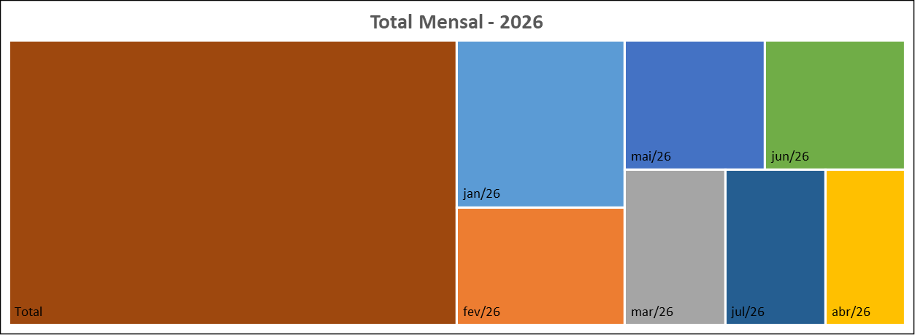
 | 23
Meses | Protocolos | Variação* |  | Meses | Protocolos
Jan-26 | 34 | 161.54 |  | Jan-26 | 34
Feb-26 | 24 | -29.41 |  | Feb-26 | 24
Mar-26 | 19 | -20.83 |  | Mar-26 | 19
Apr-26 | 15 | -21.05 |  | Apr-26 | 15
May-26 | 22 | 46.67 |  | May-26 | 22
Jun-26 | 22 | 0.00 |  | Jun-26 | 22
Jul-26 | 19 | -13.64 |  | Jul-26 | 19
Aug-26 | 0 | -100.00 |  | Aug-26 | 0
Sep-26 | 0 | #DIV/0! |  | Sep-26 | 0
Oct-26 | 0 | #DIV/0! |  | Oct-26 | 0
Nov-26 | 0 | #DIV/0! |  | Nov-26 | 0
Dec-26 | 0 | #DIV/0! |  | Dec-26 | 0
Total | 155 |  |  | Total | 155
Canal de Entrada - Julho/2026
Status Atual - Julho/2026

 |  |  | CANCELADA | 0
 |  |  | EM ANDAMENTO | 17
 |  |  | FINALIZADA | 2
 |  |  | PORTAL | 19

* Variação percentual em relação ao mês imediatamente anterior.

